进程管理
一级分类 | 二级分类 | 三级分类 | 说明 | 备注
概念 | 内核栈 |  | 在每个进程的生命周期内，经常会通过系统调用(SYSCALL)或者中断进入内核。在执行系统调用后，这些内核代码所使用的栈并不是原先用户空间的栈，而是一个内核空间的栈，这个栈被称作进程的“内核栈”。

进程 | 进程概念 | 定义 | 进程是正在执行的程序，是大多数系统中的工作单元。是活动的实体。 | 进程就是运行中的程序。程序本身是没有生命周期的。它只是存在磁盘上面的一些指令。操作系统让这些字节运行起来，让程序发挥作用。 | 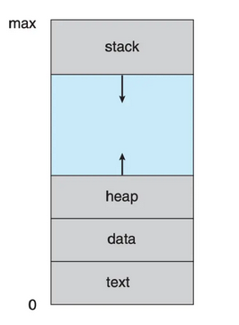
 |  |  | 包括：程序代码（文本段），当前活动（程序计数器的值和处理器寄存器的内容）。进程堆栈（stack）（包括临时数据，如函数参数、返回地址和局部变量），数据段（data section）（包括全局变量）。进程还包括堆（heap），这是进程运行时动态分配的内存。
 |  | 时分共享 | 时分共享是操作系统共享资源所使用的基本的技术之一。通过允许资源由一个实体使用一小段时间，然后由另一个实体使用一小段时间，如此下去，资源可以被许多人共享。
 |  |  | 操作系统通过虚拟化CPU来提供这种假象。通过让一个进程只运行一个时间片，然后切换到其他进程。 | 让每个进程都以为自己独占CPU
 |  | 时分共享-挑战 | 问题：1. 性能：如何在不增加系统开销的情况下实现虚拟化。2. 控制权：如何有效地运行进程，同时保留对CPU的控制 结论：在保持控制权的同时获得高性能，是构建啊哦做系统的主要挑战之一 | OS 在启动时设置陷阱处理程序并启动时钟中断，然后在受限模式下运行进程。
 |  | 受限直接执行 （对应 时分共享-挑战 问题 1） | 只需直接在CPU上运行持续即可。因此，当OS系统启动程序运行时，它会在进程列表中为其创建一个进程条目，为其分配一些内存，将程序代码（从磁盘）加载到内存中，找到入口点（main()函数或类似），跳转到那里，并开始运行用户的代码。 | 总结：通过区分内核模式、用户模式来保障进程执行一些受限制的操作（为了安全，同时不会越界）。系统调用类似C程序的过程调用，其中包含了陷阱指令。这些陷阱指令通过陷阱表告诉OS在什么位置运行哪些代码。陷阱表可以根据需要配置硬件，同时它是一个特权指令。 普通用户进程在切换到内核调用时，会把当前状态保保存起来，如在x86上把会寄存器、程序计数器、标志灯存到进程的内核栈上。当返回时，弹出这些值，并恢复到用户模式下。
 |  |  | 问题：1. 怎么保障程序不做任何我们不希望的事情 （受限制的操作） 2. 进程之间的切换
 |  |  | 受限制的操作（背景）：一个进程必须能够执行I/O和其他一些受限制的操作，但又不能让进程完全控制系统
 |  |  | 受限制的操作（方案）：采用受保护的控制转移，硬件通过提供不同的执行模式来协助操作系统。在用户模式下，应用程序不能完全访问硬件资源。在内核模式下，操作系统可以访问机器的全部资源。还提供了陷入（trap）和从陷阱返回（return-from-trap）到用户模式。
 |  |  | 系统调用：程序必须执行特殊的陷阱（trap）指令。该指令同时跳入内核并将特权级别提升到内核模式。完成后，操作系统调用一个特殊的从陷阱返回指令，该指令返回到发起调用的用户程序中，同时将特权级别降低，回到用户模式。 | 执行陷阱时，必须确保存储足够的调用者寄存器，以便在操作系统发出从陷阱返回指令时能够正确返回。在 x86 上，处理器会将程序计数器、标志和其他一些寄存器推送到每个进程的内核栈上。从返回陷阱将从栈弹出这些值，并恢复执行用户模式程序。
 |  |  | 系统调用看起来像过程调用，但是内部隐藏了陷阱指令。 | 调用时，库使用与内核一致的调用约定来将参数放在固定位置，将系统调用好也放在一个固定位置，然后执行陷阱指令。
 |  |  | 内核通过启动设置陷阱表（trap table）来谨慎的控制陷阱上执行的代码。当机器启动时，它在特权（内核）模式下执行，因此可以根据需要配置硬件代码。操作系统通常通过某种特殊的指令，通知硬件这些陷阱处理程序的位置。一旦硬件被通知，就会记住这些处理程序的位置，直到下一次重新启动机器。 | 配置陷阱表位置是一项特权操作。
 |  | 在进程间切换 （对应 时分共享-挑战 问题 2） | 问题：进程在CPU上运行，这是操作系统没有运行。那么操作系统怎么切换进程。
 |  |  | 早期：操作系统相信系统进程会合理运行。它们会定期放弃CPU，以便操作系统可以决定运行其他任务。友好的进程通过系统调用，将CPU控制权转移给操作系统。 如果操作系统执行非法操作（非法访问内存等），会将控制转移给操作系统。 OS通过等待系统调用，或某种非法操作发生，从而重新获得CPU的控制权。 | 等待系统调用

 |  |  | 通过时钟中断。时钟设备可以编程为每隔几毫秒产生一次中断。产生中断时，当前正在运行的进程停止，操作系统中预先配置的终端处理程序会运行。此时，操作系统会重新获得CPU的控制权，因此可以做它想做的事：停止当前进程，启动另一个进程。 | 操作系统进行控制
 |  |  | 切换进程的时候需要保存正在运行的进程状态，实质上只保存进程的PCB（进程控制块），即保存和恢复上下文。
 |  |  | 进程的切换是由调度程序做出的。
 |  |  | 处理并发：1.禁止中断 2.加锁
 |  | 机器状态（内存、寄存器、持久存储设备） | 进程的机器状态：程序在运行时可以读取或更新的内容。
 |  |  | 内存：指令在内存中。正在运行的程序读取和写入的数据也在内存中。因此进程可以访问的内存（称为地址空间）是该进程的一部分。
 |  |  | 寄存器：许多指令明确地读取或更新寄存器。
 |  |  | 程序也经常访问持久存储设备。此类 I/O 信息可能包含当前打开的文件列表。
 |  | 进程 API | 创建（create）：操作系统必须包含一些创建新进程的方法。
 |  |  | 销毁（destroy）：销毁进程的接口。
 |  |  | 等待（wait）：等待进程停止运行。
 |  |  | 其他控制：如暂停、恢复
 |  |  | 状态：通过接口获取进程状态信息。
 |  | 进程 API - fork() 创建新进程 | 调用了 fork() 系统调用后，对于操作系统来说，这时看起来有两个完全一样的程序在运行，并都从 fork() 系统调用中返回。
 |  |  | 新创建的进程称为子进程（child）。原来的进程称为父进程（parent）。子进程不会从 main() 函数开始执行，而是直接从 fork() 系统调用返回，就好像是它自己调用了 fork() | 子进程开始执行的地方
 |  |  | 子进程不是完全拷贝了父进程。子进程拥有自己的地址空间（即拥有自己的私有内存）、寄存器、程序计数器等。
 |  |  | fork() 返回值不同，子进程获得返回值是0。父进程获得的返回值是新创建子进程的PID。
 |  |  | 假设在单个CPU，父、子进程此时都有可能运行。具体要看CPU调度程序决定了某个时刻哪个进程被执行。 | CPU调度程序决定谁在运行
 |  | 进程 API - wait() 父进程等待子进程执行完毕 | wai() 该系统调用会在子进程运行结束后才返回。
 |  |  | 1. 父进程运行，调用fork() 2. 父进程调用 wait() 3. 父进程等待子进程运行完毕 4. 父进程继续运行
 |  | 进程 API - exec() | 让子进程执行与父进程不同的程序。
 |  |  | exec() 会从可执行程序中加载代码和静态数据，并用它覆写自己的代码段（以及静态数据）、堆、栈即其他内存也会被重新初始化。然后操作系统执行该程序，将参数通过 arv 传递给该进程。因此，它并没有创建新进程，而是直接将当前运行的程序替换为不同的运行程序。 | 先调用fork(), 然后调用 exec()
 |  |  | 子进程执行 exec() 之后，被替换的程序（父进程的程序）几乎就像从未运行过一样，对exec()的成功调用永远不会返回。
 |  | 分离 fork() 和 exec() | 给了在fork之后，exec之前运行代码的机会。这些代码可以在运行新程序前改变环境。
 |  | shell 执行命令过程 | 1. shell 找见该命令 2. 调用fork 创建新进程 3. 调用 exec() 的某个变体来执行这个程序 4. 调用 wait() 等待该命令完成 5. 子程序结束后，shell 从 wait() 返回并再次输出一个提示符，等待用户输入下一条命令 | fork() -> exec() -> wait()

 |  | shell 重定向过程 | wc p3.c > newfile.txt | 利用 分离 fork() 和 exec() 的机制
 |  |  | 当完成子进程的创建后，shell 在调用 exec() 之前先关闭了标准输出，打开了文件 newfile.txt。这样，即将运行的程序 wc 的输出结果就被发送到该文件，而不是打印在屏幕上。 | STDOUT_FILENO 将称为第一个可用的文件描述符，因此在 open() 被调用时，得到赋值。
 |  | UNIX 管道 | 是 pipe() 系统调用。一个进程的输出被链接到一个内核管道（pipe）上（队列），另一个进程的输入也被连接到了同一个管道上。因此，前一个进程的输出无缝地作为后一个进程的输入。
 |  | 进程创建 | 将代码和所有静态数据（如初始化变量）加载到内存中，加载到进程的地址空间中。操作系统从磁盘读取这些字节，并将他们放在内存中的某处。 在早期的（或简单的）操作系统中，加载过程尽早（eagerly）完成，即在运行程序之前全部完成。现代操作系统惰性（lazily）执行该过程，即仅在程序执行期间需要加载的代码或数据片段，才会加载。涉及到分页和交换机制。 | 从磁盘加载到内存 | 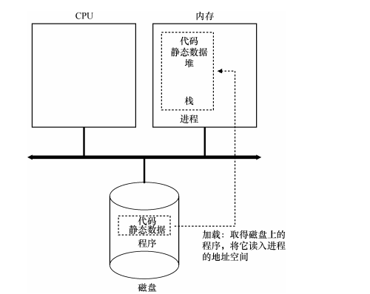
 |  |  | 将代码和静态数据加载到内存后，必须为程序的运行时栈（run-time stack 或 stack）分配一些内存。如C程序使用栈存放局部变量、函数参数和返回地址。操作系统分配这些内存，并提供给进程。 | 栈
 |  |  | 操作系统为程序的堆（heap）分配一些内存。C程序中，堆用于显示请求的动态分配数据（malloc()请求空间，free()释放空间）。数据结构（如链表、散列表、树等）需要堆。 | 堆（heap）
 |  |  | I/O 初始化任务：如在UNIX中，每个进程都有3个打开的文件描述符（标准输入、标准输出和错误）。 | I/O 初始化
 |  |  | 启动程序，在入口处运行，即跳转到main()。
 |  | 状态 | 进程在执行时会改变状态。进程状态部分取决于进程的当前活动。 | 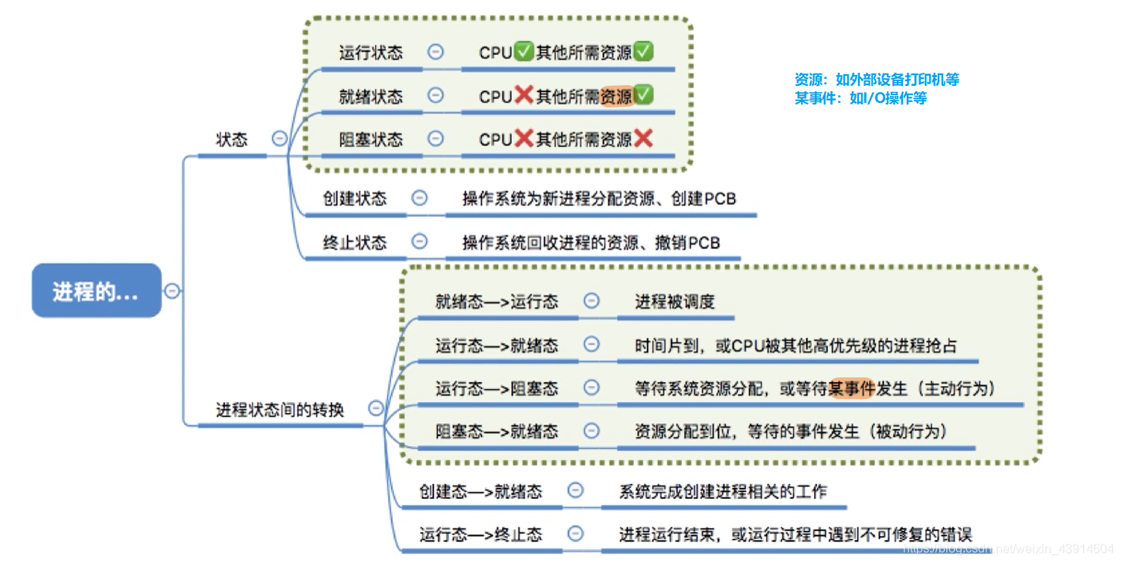 | 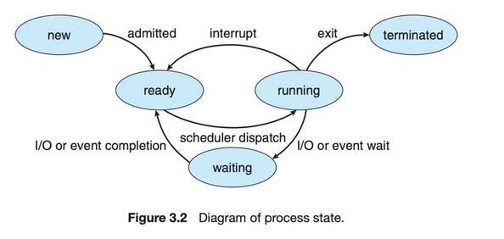
 |  |  | 1. 新的（new）： 进程正在创建。
 |  |  | 2. 运行（running）: 指令正在运行。
 |  |  | 3. 等待（waiting）: 进程等待某个事件发生（如I/O完成或者某个信号）。
 |  |  | 4. 就绪（ready）: 进程等待分配处理器
 |  |  | 5. 终止（terminated） : 进程已经完成执行。
 |  | 其他状态 | 初始（initial）：表示进程在创建时处于的状态。
 |  |  | 僵尸（ZOMIE）：处于退出但尚未清理的最终（final）状态。UNIZ称为僵尸状态
 |  | 进程控制块(Process Control Block, PCB) | 操作系统内的每个进程都是由进程块来表示的，PCB中包含了很多特定的进程相关信息 | 进程包括： long state //进程状态 struct sched_entity se //调度信息 struct task_struct *parent // 父进程 struct list_head childred // 子进程 struct fileds_struct *files //打开的文件 struct mm_struct *mm //进程地址空间 在Linux内核中，所有活动进程的表示都采用 task_struct 的双向链表。内核采用一个指针即 current, 用于指向当前系统正在执行的进程。 | 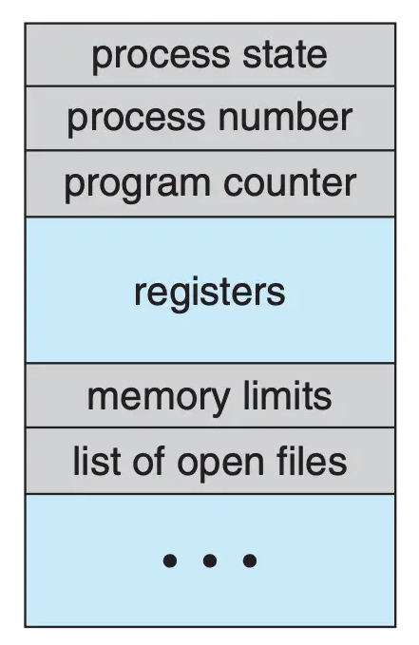
 |  |  | 1. 进程状态(state)：状态可以包括，新的，就绪，运行，等待和停止。
 |  |  | 2. 程序计数器(PC)：计数器表示进程将要执行的下一个指令的地址。
 |  |  | 3. CPU寄存器(CPU register)：根据计算机体系结构的不同，寄存器的类型和数量也会不同。包括累加器，索引寄存器，堆栈指针，通用寄存器和其他条件码信息寄存器。在发生中断时，这些状态信息和程序计数器一起保存到PCB中，一边进行上下文的切换，以便进程以后能正确地继续执行。
 |  |  | 4. CPU调度信息(CPU scheduling information):：这些信息包括进程优先级、调度队列的指针和其他调度参数。
 |  |  | 5. 内存管理信息(memory-management information):根据操作系统使用的内存系统这类信息可以包括基地址和界限寄存器的值、页表或短表。
 |  |  | 6. 记账信息(accounting information)：这类信息包括CPU时间，实际使用时间时间期限，作业和进程数量等。
 |  |  | 7. I/O状态信息(I/O status information)： 这类信息包括分配给进程的I/O设备列表，打开的文件列表。
 | 线程 | 定义 | 每个进程是一个只能进行单个执行线程(thread)的程序。
 | 进程调度 | 目标 | 多道程序设计的目标是，无论何时都有进程运行，从而最大化CPU利用率。分时系统的目的是在进程之间切换CPU，以便用户在程序运行时能与其交互。进程调度器（process scheduler)选择一个可用进程到CPU上执行。 |  | 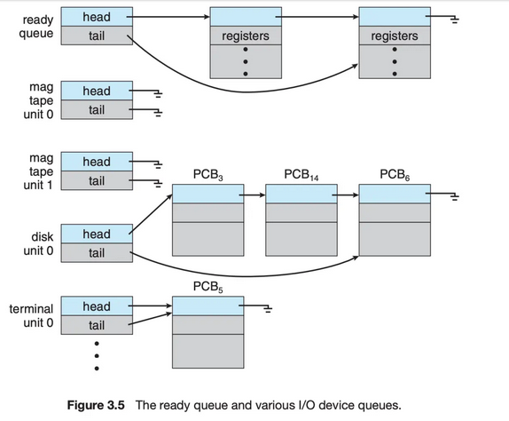
 |  | 作业队列(job queue) | 进程在进入系统时，会被加入作业队列(job queue)，这个队列包括系统内所有的进程。
 |  | 就绪队列（ready queue） | 它保存了驻留在内存中的，就绪的，等待运行的进程， 一般是一个链表结构来实现的。其头节点有两个指针，用于指向链表的第一个和最后一个PCB块；每个PCB有个指针指向队列里的下一个PCB。 | 队列内保存的是PCB
 |  | 设备队列(device queue) | 假设进程向一个共享设备发出请求，由于具有许多进程，磁盘可能忙于其他进程的I/O进程，因此该进程可能需要等待磁盘。等待I/O设备的进程列表，也被放到了一个队列中，这个队列就是设备队列。每个设备都有属于自己的设备队列。
 |  | 队列图（queueing diagram） | 1. 新进程被加到就绪队列；它在就绪队列中等待，直到被选中执行或被分派(dispatched). |  | 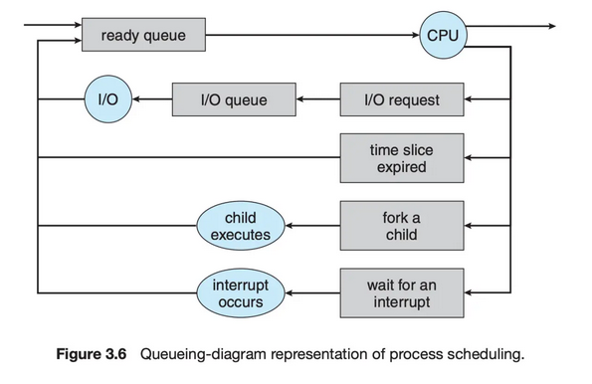
 |  |  | 2. 当进程被分配到CPU并执行时
 |  |  | 2.1 进程可能发出 I/O 请求，并被放到 I/O 队列
 |  |  | 2.2 进程可能创建一个新的子进程，并等待其终止
 |  |  | 2.3 进程可能由于中断而被强制释放CPU, 并被放回到就绪队列
 |  |  | 对于 2.1 和 2.2, 进程最终从等待状态切换到就绪状态，并放回到就绪队列。进程重复这一循环直到终止；然后它会从所有队列中删除，其 PCB 和资源也被释放。
 |  | 调度程序 | 操作系统为了调度必须按照一定的方式从这些队列中选择进程。进程选择通过调度程序（调度器）进行调度。
 |  |  | 通常，对于有大量的需要执行进程的系统中。可能进程的任务不能全部加载到内存中，这个时候会有部分的进程保存在磁盘中。这部分磁盘的数据，他作为一个虚拟的内存池被称为虚拟内存。
 |  |  | 长期调度程序 会把在磁盘上的进程加载到内存，把最近不会被执行的进程从内存中挪出。 | 长期调度程序是指从池中选择进程，并装入内存准备执行，其使用频率比较低，主要用来控制内存中进程的数量；
 |  |  | 短期调度程序(CPU调度程序) 从就绪队列中选择进程分配CPU。 | 中期调度(中级调度)，又称为 交换调度，是指将进程中内存或CPU竞争中移出，从而降低多道程序设计的程度，之后进程被重新装入内存；
 |  |  | 短期调度程序：必须经常为CPU选择新的进程。进程可能执行几毫秒，就会等待 I/O 请求。 | 短期调度(低级调度)，又称为 进程调度，是指按照一定的策略和算法，将CPU分配给一个处于就绪的进程，分为 抢占式 和 非抢占式。
 |  |  | 长期调度程序执行并不频繁，但是它控制着内存中进程的数量(多道程序程度)，也就是并发进程的程度。
 |  |  | I/O密集型进程：执行 I/O 比执行计算需要花费更多时间
 |  |  | CPU 密集型进程, 很少产生 I/O 请求，而是将更多时间用于执行计算 |  | 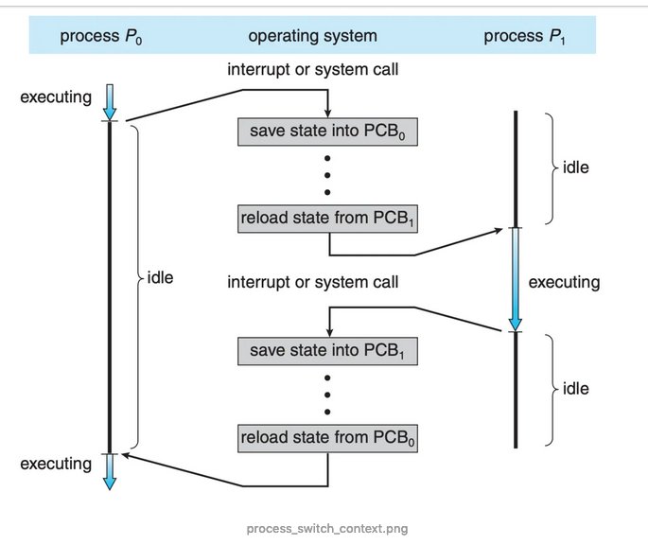
 |  |  | 如果所有进程都是I/O密集型进程，那么I/O设备队列一直都是满的，而就绪队列是空的，短期调度程序就一直处于空闲。 当所有进程都是CPU密集型进程，那么I/O 设备对列都是空的，I/O设备就没有得到使用。所以长期调度程序是保证系统使用CPU和I/O设备平衡的。 | 长期调度程序的目标
 |  |  | 中期调度程序(medium-term scheduler), 核心思想是可以将进程从内存(或从CPU竞争)中移除，从而降低多道程序程度。之后，进程可悲重新调入内存，并从中断处执行。这种方案称为交换(swap)。通过中期调度程序，进程可换出(swap out), 并在后来可换入(swap in)。
 |  | 上下文切换 | 中断导致CPU从执行当前任务改变到执行内核程序。当中断发生时，系统需要保存当前运行在CPU上的进程的上下文，以便在处理后能够恢复上下文，即先挂起进程，再恢复进程。进程上下文采用进程PCB表示。 | 上下文切换保存的是PCB 上下文切换的时间是存粹的开销。
 |  |  | 状态保存：保存CPU当前状态 状态恢复：重新开始执行 | 对于停止的进程、寄存器上下文将保存其寄存器的内容。当一个进程停止时，它的寄存器将被保存到这个内存位置，通过恢复这些寄存器（将它们的值放回实际的物理寄存器中），操作系统可以恢复运行该进程。
 |  |  | 切换CPU到另一个进程需要保存当前进程装填和恢复另一个进程的状态，这个任务称为上下文切换（context switch）。当进行上下文切换时，内核会将旧进程状态保存在其PCB中，然后加载调度而要执行的新进程的上下文。 | 内核在进入切换代码调用时，是一个进程（被中断的进程）的上下文，在返回时，是另一进程的上下文。
 |  | 两种上下文切换模式 | 发生时钟中断的时候：运行进程的用户寄存器由硬件隐式保存，使用该进程的内核栈。
 |  |  | 操作系统决定切换：内核寄存器被OS明确地保存，存储在改进程的进程结构的内存中。
 | 进程运行 | 进程创建 | 创建简称称为父进程，新建的进程称为子进程。每个新进程可以再创建其他进程，从而形成进程树（process tree）
 |  | 进程标识 | 进程标识符（process identifier, pid），通常是一个整数
 |  | init 进程 | pid 是1， 是所有用户进程的父进程
 |  | 资源 | 进程需要一定的资源 (如 CPU 时间、内存、文件、I/O 设备) 来完成其任务。在一个进程创建子进程时，子进程可能从操作系统那里直接获得资源，也可能只从其父进程那里获得资源。父进程可能必须在其子进程之间分配资源或共享资源(如内存或文件)。限制子进程只能使用父进程的资源能防止创建过多的进程带来的系统超载。
 |  | 初始化数据 | 在子进程创建时，除了得到各种物理和逻辑资源外，它还能从父进程那里得到所需的初始化数据(或输入)。
 |  | 进程执行（创建新进程） | 1. 父进程与子进程并发执行 2. 父进程等待，直到某个或全部子进程执行完
 |  | 进程地址空间（创建新进程） | 1. 子进程是父进程的复制品 2. 子进程加载另一个新程序
 |  | 进程终止 | 当一个进程终止时，操作系统会释放其资源。不过，它位于进程表中的条目还是在的，直到它的父进程调用wait(). 因为进程表包含了进程的退出状态。 | 子进程退出后，在父进程调用wait()前，子进程的PCB还是存在的。这样的进程称为僵尸进程，一旦父进程调用了 wait(), 进程表的条目就会释放。
 |  | 僵尸进程 | 当进程已经终止，但是其父进程尚未调用wait(), 这样的进程称为僵尸进程(zombie process)。僵尸只是一个短暂存在，一旦父进程调用了 wait(), 僵尸进程的进程标识符和它在进程表中的条目就会释放。
 |  | 孤儿进程 | 如果父进程没有调用wait()就终止，自己成称为孤儿进程。Linux的处理方案是：init定期调用wait(), 收集孤儿进程的退出状态，并释放孤儿进程标识符和进程表条目
 | 进程间通信 | 通信模型 | 1. 共享内存（shared memory）：共享内存模型会建立一块供协作进程共享的内存区域，进程通过向此共享区域读出或写入数据来交换信息。 2. 消息传递（message passing）：在协作进程间交换消息来实现通信。 |  | 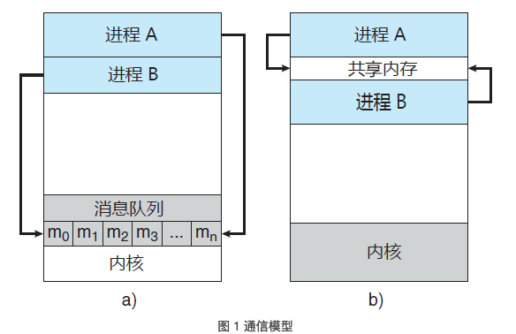
 |  |  | 。消息传递对于交换较少数量的数据很有用，因为无需避免冲突。对于分布式系统，消息传递也比共享内存更易实现。共享内存可以快于消息传递，这是因为消息传递的实现经常采用系统调用，因此需要消耗更多时间以便内核介入。 | 消息传递
 |  |  | 共享内存系统仅在建立共享内存区域时需要系统调用；一旦建立共享内存，所有访问都可作为常规内存访问，无需借助内核。 | 共享内存
 |  | 共享内存 | 采用共享内存的进程间通信，需要通信进程建立共享内存区域。通常，共享内存区域驻留在创建共享内存段的进程地址空间内。其他希望使用这个共享内存段进行通信的进程应将其附加到自己的地址空间。 | 通常操作系统试图阻止一个进程访问另一进程的内存。共享内存需要两个或更多的进程同意取消这一限制，这样它们通过在共享区域内读出或写入来交换信息。
 |  |  | 解决生产者-消费者问题的方法之一是采用共享内存。 | 进程负责确保它们不向同一位置同时写入数据。
 |  |  | 无界缓冲区没有限制缓冲区的大小。消费者可能不得不等待新的项，但生产者总是可以产生新项。 | 生产者/消费者
 |  |  | 界缓冲区假设固定大小的缓冲区。对于这种情况，如果缓冲区空，那么消费者必须等待；并且如果缓冲区满，那么生产者必须等待。
 |  | 消息传递 | 消息传递工具提供至少两种操作：send(message) 和 receive(message)。
 |  | 消息传递（直接/间接通信） | 直接通信：需要通信的每个进程必须明确指定通信的接收者或发送者。 | 直接通信-对称
 |  |  | 1. send(P,message)：向进程P发送 message。 2. receive(Q,message)：从进程 Q 接收 message。
 |  |  | 每个链路只与两个进程相关。 每对进程之间只有一个链路。
 |  |  | 这种方案展示了寻址的对称性，即发送和接收进程必须指定对方，以便通信。
 |  |  | send(P，message)：向进程 P 发送 message。 receive(id, message)：从任何进程，接收 message，这里变量 id 被设置成与其通信进程的名称。 | 直接通信-非对称
 |  |  | 通过邮箱或端口来发送和接收消息。邮箱可以抽象成一个对象，进程可以向其中存放消息，也可从中删除消息，每个邮箱都有一个唯一的标识符。 | 间接通信
 |  |  | ，POSIX 消息队列采用一个整数值来标识一个邮箱。一个进程可以通过多个不同邮箱与另一个进程通信，但是两个进程只有拥有一个共享邮箱时才能通信
 |  |  | send(A, message)：向邮箱 A 发送 message。 receive(A，message)：从邮箱 A 接收 message。
 |  |  | 只有在两个进程共享一个邮箱时，才能建立通信链路。 一个链路可以与两个或更多进程相关联。 两个通信进程之间可有多个不同链路，每个链路对应于一个邮箱。 | 间接通信-特点
 |  | 消息传递（同步/异步通信） | 阻塞：同步 非阻塞：异步
 |  |  | 阻塞发送：发送进程阻塞，直到消息由接收进程或邮箱所接收。
 |  |  | 非阻塞发送：发送进程发送消息，并且恢复操作。
 |  |  | 阻塞接收：接收进程阻塞，直到有消息可用。
 |  |  | 非阻塞接收：接收进程收到一个有效消息或空消息。
 |  | 消息传递（缓存） | 不管通信是直接的还是间接的，通信进程交换的消息总是驻留在临时队列中。
 |  |  | 1. 零容量：队列的最大长度为 0。因此，链路中不能有任何消息处于等待。对于这种情况，发送者应阻塞，直到接收者接收到消息。 | 无缓冲消息系统
 |  |  | 2. 有限容量：队列长度为有限的 n。因此，最多只能有 n 个消息驻留其中。如果在发送新消息时队列未满，那么该消息可以放在队列中（或者复制消息或者保存消息的指针），且发送者可以继续执行而不必等待。如果链路已满，那么发送者应阻塞，直到队列空间有可用的为止。 | 自动缓冲消息系统
 |  |  | 3. 无限容量：队列长度可以无限，因此，不管多少消息都可在其中等待。发送者从不阻塞。
 | 客户机-服务器系统通信 | 套接字 | 通过网络通信的每对进程需要使用一对套接字，即每个进程各有一个。每个套接字由一个IP地址和一个端口号组成。
 |  | 远程过程调用
 |  | 管道 | 普通管道允许两个进程按标准的生产者-消费者进行通信
多线程编程 | 线程 | 定义 | 每个线程是CPU使用的一个基本单元：包括线程ID、程序计数器、寄存器组和堆栈。与同一个进程的其他线程共享代码段、数据段和其他操作系统资源。 |  | 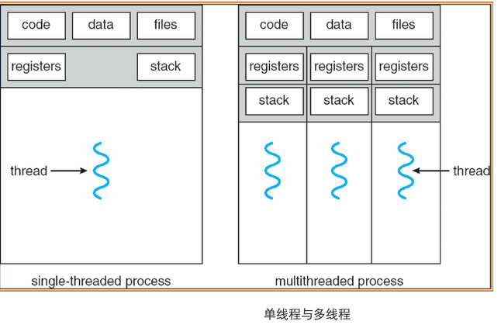
 |  | 动机 | 相比于多进程开销更小
 |  | 多线程优点 | 1. 响应性：即使部分阻塞或者执行冗长操作，它仍可以继续执行，从而增加对用户的响应程度。 | 一个线程阻塞，另外线程可以继续执行其他任务。相比单线程响应性更好。
 |  |  | 2. 资源共享：进程只能通过共享内存和消息传递之类的技术共享资源。线程默认共享他们所属进程的内存和资源。 | 允许一个应用程序在同一地址空间内有多个不同活动线程。
 |  |  | 3. 经济：进程创建所需的内存和资源分配非常昂贵。由于线程共享它们所属进程的资源，所以创建和切换线程更加经济。
 |  |  | 4. 可伸缩性：线程可在多处理核上并行运行。 | 单线程进程只能运行在一个CPU上
 | 多核编程 | 多核/多处理器系统 | 计算和是在多个CPU芯片上还是在单个CPU芯片上。
 |  | 单核 | 一个应用有4个线程，对于单核系统，并发是随着时间推移叫做执行。因为处理和只能统一时间执行单个线程。
 |  | 多核 | 并发表示线程能够并行运行，因为系统可以为每个核分配一个单独线程。
 |  | 并行 | 可以同时执行多个任务
 |  | 并发 | 支持多个任务，所有任务都能取得进展。
 |  | 并行类型 | 数据并行：将数据分布于多个计算核上，并在每个核上执行相同操作。 | 一个线程执行 N1...N10 另外一个线程执行 N11...N12
 |  |  | 任务必行：将任务（线程）分配到多个计算核。每个线程执行一个独特的操作。
 | 多线程模型 | 用户线程 | 用户线程受内核支持，而无需内核管理
 |  | 内核线程 | 而内核线程由操作系统支持和管理。事实上所有当代操作系统都支持内核线程。
 |  | 关联 | 在用户线程和内核线程之间必然存在一种关系。
 |  | 多对一模型 | 多对一模型将许多用户级线程映射到一个内核线程。线程管理由线程库在用户空间进行的，因而效率比较高。但是如果一个线程执行了阻塞系统调用，那么整个线程会阻塞。因为任意时刻只能有一个线程能够访问内核，多个线程不能并行运行在多处理器上。 | 早期采用，目前已经不在采用 没有增加并发性 | 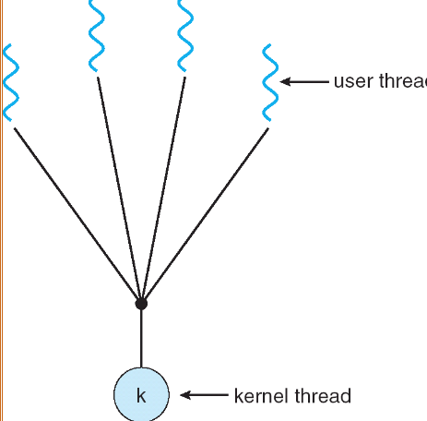 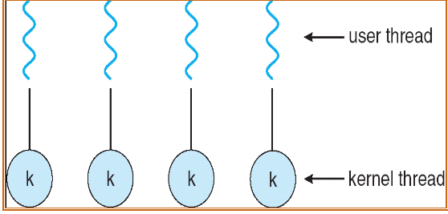
 |  | 一对一模型 | 对一模型每个用户线程映射到一个内核线程。该模型在一个线程执行阻塞系统调用时，能允许另一个线程继续执行。它也允许多个线程能并行运行在多处理器系统上，这种模型的唯一缺点是每创建一个用户线程就会创建一个相应的内核线程。由于创建内核线程的开销会影响应用程序的性能，所以这种模型的绝大多数实现限制了操作系统所支持的线程数量。 | Linux, Windows 都实现了一对一模型 系统限制创建线程数量
 |  | 多对多模型 | 多对多模型多路复用了许多用户线程到同样数量或更少数量的内核线程上。内核线程数量与特定应用程序或机器有关。多对多模型没有这两者的缺点：开发人员可创建任意多的用户线程，并且相应内核线程能在多处理器系统上并发执行。而且当一个线程执行阻塞系统调用时，内核能调度另一个线程来执行。 |  | 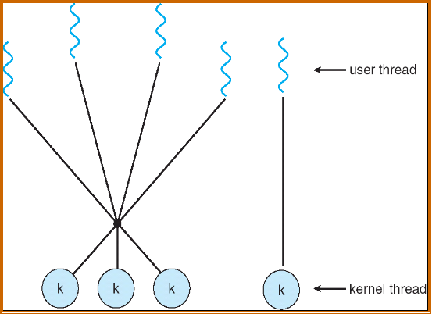
 |  | 多对多模型-双层模型 | 多路复用了许多用户线程到同样数量或更少数量的内核线程上，但也允许将一个用户线程绑定到某个内核线程上。这个变种有是被称为二级模型。 | 允许将一个用户线程绑定到某个内核线程上。
 | 线程库 | 定义 | 为程序员提供创建和管理线程的API
 |  | 多线程创建策略 | 异步线程：一旦父进程创建了一个子线程后，父线程就恢复自身的执行，这样父线程与子线程会并发执行。每个线程的运行独立于其他线程，父线程无需知道子线程何时终止。
 |  |  | 同步线程：如果父线程创建一个或多个子线程后，那么在恢复执行之前应等待所有子线程的终止。分叉-连接，一旦每个线程完成它的工作，它就会终止，并与父线程连接。只有在所有子线程连接之后，父线程才恢复执行。
 |  | Pthreads | Pthread是由POSIX标准为线程创建和同步定义的API。
 |  |  | Pthread_t tid声明了所常见线程的标识符。
 |  |  | 每个线程都有一组属性，包括栈大小和调度信息。Pthread_attr_t attr表示线程的属性，通过函数调用pthread_attr_init(&attr)来设置这些属性。
 |  |  | Pthread_create()创建一个独立线程。除了传递线程标识符和线程属性外，还要传递函数名称。
 |  |  | 父线程通过调用pthread_join()函数等待子线程的完成。
 |  |  | 调用pthread_exit()之后会终止。
 | 隐式多线程 | 定义 | 将多线程的创建与管理交给编译器和运行时库来完成。 | JVM 会根据宿主机的多线程模型来封装自己的多线程调用
 |  | 线程池 | 在进程开始时创建一定数量的线程，并加到池中以等待工作。当服务器收到请求时，它会唤醒池内的一个线程（如果有可用的线程），并将需要服务的请求传递给它。一旦线程完成了服务，它会返回到池中再等待工作。如果池内没有可用线程，那么服务器会等待，直到有空线程为止。
 |  | 线程池优点 | 1. 用现有线程服务请求比等待创建一个线程更快
 |  |  | 2. 线程池限制了任何时候可用线程的数量。这对那些不能支持大量并发线程的系统非常重要
 |  |  | 3. 将要执行任务从创建任务的机制中分离出来，允许我们采用不同策略运行任务。
 |  | OpenMP | 识别并行区域(parallel region), 即可并行运行的代码快。这些指令指示 OpenMP 运行时库来并行执行这些区域。
 |  | 大中央调度(Grand Central Dispatch, GCD) | 增加了块（block）的扩展。
 |  |  | 串行调度队列，并发调度队列
 | 多线程问题 | fork() | 调用fork(), 而不调用 exec(), 新进程重复所有线程。 | 复制所有线程
 |  | exec() | 如果一个线程调用系统调用exec()，那么exec()参数所指定的程序会替换整个进程，包括所有线程。 | 仅复制调用线程
 |  | 信号处理 | UNIX信号（signal）用于通知进程某个特定事件已经发生。
 |  |  | 1. 信号是由特定事件的发生而产生的
 |  |  | 2. 信号被传递给某个进程
 |  |  | 3. 信号一旦收到就应处理
 |  | 同步信号 | 同步信号发送到由于执行操作导致这个信号的同一进程
 |  | 异步信号 | 当一个信号是由运行程序意外的事件产生的，该进程就异步接收这一信号
 |  | 信号处理机制 | 1. 缺省的信号处理程序 2. 用户定义的信号处理程序
 |  | 信号传递多线程程序 | 1. 传递信号到信号所使用的线程
 |  |  | 2. 传递信号到进程内的每个线程
 |  |  | 3. 传递信号到进程内的某些线程
 |  |  | 4. 规定一个特定线程以接收进程的所有信号
 |  | 线程撤销 | 线程撤销（thread cancellation）是在线程完成之前终止线程
 |  |  | 目标线程的撤销：异步撤销（一个线程立即终止目标线程）、延迟撤销（目标线程不断检查它是否应终止，这允许目标线程有机会有序终止自己） | 采用延迟取消时，允许一个线程检查它是否是在安全的点被取消，pthread称这些点为取消点（cancellation point）
 |  | 线程本地存储 | 每个线程可能需要它自己的某些数据，称这种数据为线程本地存储（Thread-Local Storage, TLS）
 |  | 轻量级进程(LWP) | 在实现多对多或双层模型时，在用户和内核线程之间增加一个中间数据结构。这个数据结构被称为轻量级进程（LightWeight Process, LWP）。 |  | 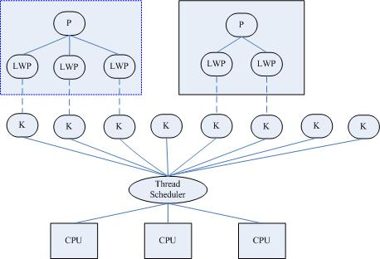
 |  |  | 每个LWP都与一个内核线程相连，只有内核线程才能通过操作系统调度以便运行于物理处理器。
 |  |  | 内核提供一组虚拟处理器（LWP）给应用程序，应用程序可以调度用户线程到任何可以用虚拟处理器。
 |  |  | 轻量级进程(LWP)是一种由内核支持的用户线程。它是基于内核线程的高级抽象，因此只有先支持内核线程，才能有LWP。每一个进程有一个或多个LWPs，每个LWP由一个内核线程支持。这种模型实际上就是恐龙书上所提到的一对一线程模型。在这种实现的操作系统中，LWP就是用户线程。
 |  |  | 由于每个LWP都与一个特定的内核线程关联，因此每个LWP都是一个独立的线程调度单元。即使有一个LWP在系统调用中阻塞，也不会影响整个进程的执行。
 |  | Linux 线程 | 通过系统调用 fork() 提供进程复制的传统功能 | 调用 fork() 具有父进程所有的数据结构(struct task_struct)的副本。数据结构包含指向其他存储这些数据的数据结构的指针。
 |  |  | 通过系统调用 clone() 提供创建线程的功能 | 调用 clone() 创建了新任务，不过新任务不具有所有数据结构的副本，新任务，根据传递给 clone() 的标志组，指向(point to)父任务的数据结构。
 |  |  | 在调用 clone() 时传递参数 CLONE_FS、CLONE_VM、CLONE_SIGHAND 和 CLONE_FILES 标志，那么父子任务将共享相同的文件系统信息、内存空间、信号处理程序和打开的文件集。相当于线程创建。 | Linux 不区分进程和线程
进程调度 | 概念 | 说明 | 采用多道程序，多个进程同时处于内存。当一个进程等待时，另一进程结果CPU使用权。
 | CPU-I/O 执行周期 | 概念 | 进行执行包括周期进行CPU执行和I/O等待。进程在两个状态之间不断交替。 | CPU的执行周期
 |  | CPU 调度程序 | 调度程序从内存中选择一个能够执行的进程，并为其分配CPU。 | 就绪队列可以是 FIFO队列、优先队列、树或简单的无序链表等。 队列内的记录通常为进程控制块（PCB）
 |  | CPU调度的情况 | 1. （进程）运行状态 -> 等待状态 2. （进程）运行状态 -> 就绪状态 | 1，4 情况下，调度方案称为"非抢占"
 |  |  | 3. （进程）等待状态 -> 就绪状态 4. （进程）终止时 | 2，3情况下，调度方案称为“抢占的”
 |  | 非抢占调度 | 一旦某个进程分配到CPU，进程就会一直使用CPU，直到它终止或切换到等待状态 | 早期 windows 3.x 使用这种调度方案
 |  | 抢占调度 | 为了这些代码段不被多个进程同时访问，在进入时禁用中断在退出时启用中断。 | 中断可能随时发生，不能总是被内核忽视，所以受影响的代码段应加以保护。
 |  | 调度程序 | 调度程序是一个模块，用来将CPU控制给由短期调度程序选择的进程 | 1. 切换上下文 2. 切换到用户模式 3. 跳转到用户程序的合适位置，以便重新启动程序
 |  | 调度延迟 | 调度程序停止一个额进程，而启动另一个所需的时间
 | 调度准则 | CPU使用率 | 应使CPU尽可能地忙碌 | 最大化
 |  | 吞吐量 | 在一个时间单元内进程完成的数量 | 最大化
 |  | 周转时间 | 从进程提交到进程完成的时间称为周转时间。周转时间为所有时间段之和，包括等待进入内存、在就绪队列中等待、在CPU上执行和I/O执行 | 最小化
 |  | 等待时间 | CPU调度算法执行进程在就绪队列中因等待所需的时间。等待时间为在就绪队列中等待所花时间之和。 | 最小化
 |  | 响应时间 | 从提交请求到产生第一响应的时间，有助于提升系统的交互性（不能用户干看着屏幕，操作没有响应） | 最小化
 |  | 重叠 | 结合I/O考虑：当前正在运行的作业在 I/O 期间不会使用 CPU, 它被阻塞等待 I/O 完成
 |  |  | 假设 A, B 需要50ms 的CPU，但是A运行10ms后，会发出I/O请求（每个I/O需要10ms）。B只是使用 50ms 的CPU。可以把A和B的时间片拆分，然后抢占。可以让A在等待I/O的时候，让B抢占到CPU上运行。这样可以重叠使用CPU资源。
 |  |  | 调度操作可以最大限度地提高系统的利用率。包括执行磁盘I/O或将消息发送到远程机器时。切换工作可以提高整体利用率和效率。
 | 调度算法 | 先到先服务调度 FCFS | 现请求 CPU 的进程首先分配到 CPU，可以通过 FIFO 队列实现 | 先到先得
 |  |  | 缺点：平均等待时间往往很长 护航效应：一些耗时较少的潜在资源消费者被排在重量级的资源消费者之后
 |  |  | 非抢占式的，一旦CPU分配给了一个进程，进程就会使用 CPU直到释放 CPU 为止
 |  | 最短作业优先调度 SJF | 将每个进程与其下次 CPU 执行的长度关联起来。当 CPU 变为空闲时，它会被赋给具有最短 CPU 执行的进程。 | 最短下次CPU执行
 |  |  | 1. 平均等待时间最小 2. 但是难以知道下次 CPU 执行的长度 3. 常用于长期调度 4. 不能在短期CPU调度级别上实现，因为没有办法知道下次 CPU 执行的长度 | 也有护航效应：比A（执行时间长）先到，B、C的时间短后到。还是需要A先执行完，B、C在执行。
 |  |  | 实现预测下次CPU执行：预测以前CPU执行的测量长度的指数平均
 |  | 抢占 SJF 最短完成时间优先（STCF） | 当一个新进程到达就绪对类而以前进程正在执行是。新进程的下次CPU执行，与当前运行进程的尚未完成的CPU执行相比，如果小就会抢占当前运行的进程 | 最短剩余时间优先
 |  | 非抢占 SJF | 当前进程运行完才会轮到下一个进程
 |  | 优先级调度 | 抢占式：当一个进程到达就绪队列时，比较它的优先级与当前运行进程的优先级。如果新的优先级高，就抢占CPU。
 |  |  | 非抢占：如果新的进程优先级高，调度算法只是将新的进程加到就绪队列的头部
 |  |  | 问题：1. 无穷阻塞 2. 饥饿 | 低优先级进程可以认为是阻塞的（就绪运行但是等待CPU）
 |  |  | 解决方案：老化 | 逐渐增加在系统中等待很长时间的进程的优先级
 |  | 轮转调度 | 专门为分时系统设计的，类似 FCFS，但是增加了抢占以切换进程。将一个较小的时间定义为时间量或时间片，时间片的大小通常为 10 ~ 100ms。CPU调度程序循环整个就绪队列，为每个进程分配不超过一个时间片的CPU | 平均等待时间较长，周转时间长
 |  |  | 时间片短：响应表现好，上下文切换影响性能 时间片长：摊销（amortize）上下文切换成本，但是响应不及时
 |  | 多级队列调度 | 进程分为前台进程 和 后台进程（批处理进程），两类进程具有不同的响应时间要求，有不同调度需要。后台进程比前台进程有更高的优先级。 | 比如前台交互对类使用 RR 调度 后台批处理对类使用 FCFS
 |  |  | 多级队列调度算法将就绪队列分成多个单独队列，每个队列有自己的算法。
 |  | 多级反馈队列调度 MLFQ | 允许进程在队列之间迁移。如果进程使用过多的CPU时间，他会别移到更低的优先级队列。老化会阻止饥饿的发生 | 最为通用的CPU调度算法
 |  |  | 优化周转时间，降低响应时间 | 目标
 |  |  | 多级反馈队列是用历史经验预测未来的一个典型的例子 | 基于历史经验进行预测
 |  |  | MLFQ 中有许多独立的队列（queue），每个队列有不同的优先级。任何时刻，一个工作中只能存在与一个队列中。MLFQ总是优先执行较高优先级的工作。 每个队列中的多个工作，具有同样的优先级，对这些工作采用轮转调度。 | 定义
 |  |  | MLFQ 没有为每个工作指定不变的优先级，而是根据观察到的行为调整它的优先级。 如是交互性进程（不断放弃CPU等待键盘输入）具有高优先级，长时间占用CPU具有低优先级。 | 根据观察行为调查优先级。
 |  |  | 如果不知道工作是短工作还是长工作，那么就在开始的时候假设其是短工作，并赋予最高优先级。如果确实是短工作，则很快会执行完毕，否则将被慢慢移入低优先级队列，而这时该工作也被认为是长工作了。 | 新工作加入的情况
 |  |  | 如果系统有”太多“交互型工CPU作，就会不断占用CPU，导致长工作永远无法得到CPU（它们饿死了） | 饥饿问题，可以通过周期性地提升所有工作的优先级。
 |  |  | 变体：支持不同的时间片长度 高优先级队列通常只有较短的时间片，因而这一层的交互工作可以更快地切换， 低优先级队列中更多的是CPU密集型工作，配置更长的时间片会有更好的效果。
 |  |  | 规则1：如果 A 的优先级 > B 的优先级，运行A （不运行B）
 |  |  | 规则2：如果 A 的优先级 = B 的优先级，轮转运行 A 和 B
 |  |  | 规则3：工作进入系统时，放在最高优先级（最上层队列）
 |  |  | 规则4：一旦工作用完了其在某一层的时间配额（无论中间主动放弃多少次CPU），将降低其优先级（移入低一级队列）。
 |  |  | 规则5：经过一段时间S，就将系统中所有工作重新加入最高优先级队列。
 |  | 比例分额 | 确保每个工作获得一定比例的 CPU 时间，而不是优化周转时间和响应时间。 每隔一段时间，都会举行一次彩票抽奖，以确定接下来应该运行哪个进程。越是应该频繁运行的进程，越是应该拥有更多地赢得彩票的机会。
 |  |  | 彩票数（ticket）代表了进程（或用户或其他）占有某个资源的份额。一个进程拥有的彩票数占总彩票数的百分比，就是它占有资源的份额。
 |  |  | 采用随机方法：简答（可以避免奇怪的问题）、轻量、很快。
 |  |  | 全局彩票：允许拥有一组彩票的用户以他们喜欢的某种货币，将彩票分给自己的不同工作。之后操作系统再自动将这种货币兑换为正确的全局彩票。 | A实际拥有10张彩票，它有两个工作，它可以给工作1分配600货币（自己的兑换货币），工作2分配400货币。则最终工作1有6张彩票，工作2有4张彩票。
 |  |  | 彩票转让：通过转让，一个进程可以临时将自己的彩票交给另一个进程。 | 客户端可以转让自己的彩票给服务端，加速服务端运行。
 |  |  | 彩票通胀：利用通胀，一个进程可以临时提升或降低自己拥有的彩票数量。 | 通胀可以用在进程相互新人的场景。
 |  | 步长调度（stride schedulint） | 比例分配有一定随机性，通过步长调度（stride schedulint），实现一个确定性的公平分配算法。
 |  |  | 如，A、B、C的票数分别为100、50，250，让10000除以票数得到步长。则步长分别为100、200和40。每个进程初始行程值（计数器）为0，当进行调度时，选择目前拥有最小行程值的进程，每次运行后将进程的行程数增加一个步长，。 | 一开始行程值都为0，随机选择A、B、C。选了A，则A的行程值为0+100=100，B、C行程值为0。随机选择B，则B的行程值为200，最后是C（运行后为40）。一轮过后，C的行程值最小，下次选择C。
 |  |  | 彩票调度相对于步长调度不需要全局状态 步长调度面对新的进程有问题，新加如的进程行程值为多少，如果为0则会独占CPU。
 | 线程调度 | 竞争范围 | PCS 进程竞争范围：竞争CPU是发生在同一进程的线程之间（多对多模型，调度用户线程到 LWP ），采用优先级调度 | 多对一 和 多对多模型
 |  |  | SCS 系统竞争范围：发生在系统内的所有线程之间 | 一对一模型
 |  | Pthreads 调度 | PTHREAD_SCOPE_PROCESS: 按PCS调度线程，调度用户线程到可用 LWP
 |  |  | PTHREAD_SCOPE_SYSTEM: 按SCS来调度线程，会创建一个LWP，并将多对多系统的每个而用户线程绑定到 LWP
 | 多处理器调度 | 调度方法 | 非对称处理：一个处理器（主服务器）处理所有调度觉得，I/O处理以及其他系统活动，其他处理器只执行用户代码。
 |  |  | 对称处理：每个处理器自我调度。 | SMP
 |  | 处理器亲和性 | 大多数SMP系统避免将进程从一个处理器移到另一个处理器，而是试图让一个进程运行在同一个处理器上。 | 因为进程运行在一个处理上，更新了处理器的缓存。 一个进程在某个CPU上运行时，会在该CPU的缓存中维护许多状态，下次该进程在相同CPU上运行时，由于缓存中的数据而执行的更快。相反，在不同的CPU上执行，会由于需要重新加载数据而很慢。
 |  |  | 软亲和性：试图保持进程运行在同一处理器上 硬亲和性：提供系统调用保持运行在同一处理器上 | Linux 实现软亲和性，同时提供系统调用 sched_setaffinity() 支持硬亲和性
 |  | 负载平衡 | 负载平和设法将负载平均分配到SMP系统的所有处理器，大多数支持SNP的现代操作系统都有一个可执行进程的私有队列。私有队列需要负载平和，公共队列通常没必要（因为一旦贡献，就会从公共队列中取走一个可执行的进程） | 多队列多处理器调度 MQMS
 |  |  | 推迁移：一个特定任务周期性地检查每个处理器的负载，如果发现不平衡，那么通过将进程从超载处理器推到（push）空闲或不太忙的处理器，从而平均分配负载。 | 负载平和的方法
 |  |  | 拉迁移：当空闲处理器从一个忙的处理器（pull）一个等待的任务 也叫工作窃取，即工作量较少的（源）队列不定期地”偷看“其他（目标）队列是不是比自己的工作多。如果目标队列比源队列（显著地）更满，就从目标队列”窃取“一个或多个工作，实现负载均衡。
 |  |  | 问题：拉迁移和推迁移会低效处理器亲和性的好处，所以要平衡的处理
 |  | 多核处理器 | 将多个处理器放置在同一个物理芯片上，每个核都保持架构的状态，因此对操作系统而言它似乎是一个单独的物理处理器。 | 将多个CPU核组装在一个芯片上 多线程应用可以将工作分散到多个CPU上，因此CPU资源越多就运行越快。
 |  |  | 内存停顿：当一个处理器访问内存时，花费大量时间等待所需数据。为了弥补这种情况，采用了多线程的处理器核，即每个核会分配到两个（或多个）硬件线程（如果一个线程等待，就切换到另一个线程）。 | 发生情况：高速缓存未命中 缓解方案：多线程处理器
 |  |  | 多处理与单处理器的区别：硬件缓存（heardware cache）与多处理器之间共享数据的方式。 | 硬件缓存：通常拥有内存中最热的数据的备份。 内存：大，拥有所有的数据，但访问速度慢。
 |  |  | 缓存局部性：时间局部性和空间局部性 时间局部性：当一个数据被冯文后，很有可能在不久的将来被再次访问（如循环代码中的数据或指令） 空间局部性：当程序访问地址为 x 的数据时，很有可能会接着访问 x 周围的数据，比如遍历数组或指令的顺序执行。 | 硬件系统可以很好地预测哪些数据可以放入缓存。
 |  |  | 多核处理器的问题：缓存一致性，同步（共享数据），缓存亲和度
 |  |  | 从操作系统角度阑槛，每一个硬件线程作为一个逻辑处理器，以便运行软件线程 | 操作系统视角来看，为逻辑处理器
 |  |  | 处理器多线程方法：1. 粗粒度 2. 细粒度
 |  |  | 粗粒度：线程一直在处理器上执行，直到一个长延迟时间（如内存停顿）发生。由于延迟事件造成延迟，处理器应切换到另一个线程开始执行，线程之间的切换成本是高的，因为在另一个线程可以在处理器上开始执行之前，应刷新指令流水线。一旦开始执行，用指令来填充流水线。
 |  |  | 细粒度：在更新的粒度级别上（指令周期的边界是哪个）切换线程。因此线程的切换成本很小。
 |  |  | 多线程多核处理器调度级别：1. 操作系统做决策，选择哪个软件线程运行在哪个硬件线程。2. 指定每个核如何决定运行哪个硬件线程（如每个硬件线程有一个动态紧迫值，用于比较和切换）
 |  | 单队列多处理器调度 SQMS | 复用单处理器调度的基本架构，将所有需要调度的工作放入一个单独的队列中。
 |  |  | 优点：简单，不需要太多修改就可以将原有策略用于多个CPU
 |  |  | 缺点：1.缺乏可扩展性，在多CPU上执行，需要加锁来保证原子性，但是锁带来性能损失。 2. 每个CPU都简单地从全局共享队列中选取下一个工作执行，因此每个工作都不断在不同CPU之间转移，违背了缓存亲和性
 |  | 多队列多处理器调度 MQMS | 包含多个调度队列，每个队列可以使用不同的调度规则，每个CPU调度之间相互独立，避免了单队列的方式中由于数据共享同步带来的问题。
 |  |  | 具有可扩展性，队列会随着CPU的增加而增加，因此锁和缓存争用的开销不是大问题。此外，MQMS天生具有良好的缓存亲和度。所有工作都保持在固定的CPU上。 | 优势
 |  |  | 负载不均衡，见上面的”负载平衡“一章节。 | 缺点
 | 实时CPU调度 | 软实时系统 | 不保证会调度关键实时进程，而只保证这类进程会优先于非关键进程
 |  | 硬实时系统 | 有严格要求，一个任务应在它的截止期限之前完成
 |  | 最小化延迟 | 从事件发生到事件得到服务的这顿啊时间称为事件延迟
 |  |  | 中断延迟：从CPU收到中断到中断处理程序开始的时间，当一个中断发生时，操作系统应先完成正在执行的指令，再确定发生中断的类型。然后，保存当前进程的状态，采用特定的终端服务程序来处理中断。执行这些任务需要的总时间称为中断延迟。 | 影响中断延迟的一个因素：在更新内核数据结构时中断可能会被禁用的时间量，实时操作系统要求中断禁用的时间应非常短。
 |  |  | 调度延迟：调度程序从停止一个进程到启动另一个进程所需的时间 | 重读阶段：1. 抢占内核中运行的任何进程 2. 释放高优先级进程所需的、低优先级进程占有的资源
 |  | 优先级调度 | 根据进程的截止期限或速率来分配优先级 | 进程处理时间：t 进程截止期限: d 执行周期: p 0 <= t <= d <= p 速率: 1/p
 |  | 单调速率调度 | 单调速率算法采用抢占的，静态优先级的策略，调度周期性任务。 | 这种策略背后的理由是：更频繁地需要CPU的任务应分配更高的优先级，此外，单调速率调度假定：对于每次CPU执行，周期性进程的处理时间是相同的，也就是说，在每次进程获取CPU时，它的CPU执行长度是相同的。
 |  |  | 当较低优先级的进程正在运行并且较高优先级的进程可以运行时，较高优先级进程将会抢占低优先级。 在进入系统时，每个周期性任务会分配一个优先级，它与其周期成反比。周期越短，优先级越高，周期越长，优先级越低。
 |  |  | 利用率公示：N(2^1/n - 1) | 2个进程约为 83%, 不能超过利用率公示 利用率计算： t/p
 |  | 最早截止期限优先调度 EDF | 调度根据截止期限动态分配优先级，截止期限越早，优先级越高。 | 与单调速率调度与EDF调度的不同，前者的优先级是固定的
 |  |  | EDF调度在理论上是最佳的，但是在实际中，由于进程的上下文切换和中断处理的代价，这种级别的CPU利用率是不可能的。
 |  | 比例分享调度 | 调度程序在所有应用之间分配T股，如果一个应用程序接收N股的时间，那么确保了它将有N/T的总的处理器时间
 |  | POSIX实时调度 | SCHED_FIFO: 先来先去 SCHED_RR: 轮询
 | 操作系统 | Linux 调度 | 为每个任务分配一定比例的CPU处理时间，每个任务分配的具体比例是根据友好值（nice）来计算。数值较低表示较高的相对优先级。 完全公平调度程序 CFS 是默认的 Linux 调度算法 | 类似于上面章节的”步长调度“
 |  |  | vruntime（虚拟运行时间），记录每个任务运行多久，更低优先级的任务比更高优先级的任务具有更高衰减速率。当决定下步运行哪个任务时，调度程序只需选择具有最小 vruntime 值的任务。 | 低优先的任务运行 200ms, 它的 vruntime 大于 200ms 高优先的任务运行 200ms, 它的 vruntime 小于 200ms
 |  |  | CFS 将每个可运行的任务放置在红黑树上，所以 vruntime 最小的任务在左侧
 |  |  | 通常 I/O 密集型任务有较小的 vruntime, CPU 密集型任务有较大的 vruntime。这样 I/O密集型任务运行很短的时间后就会阻塞以等待更多的 I/O
同步 | 背景 | 竞争条件 | 多个进程并发访问和操作同一数据并且执行结果与特定访问顺序有关。 | 多个线程，共享数据，并且在不同的处理核上并行运行。
 | 临界区 | 定义 | 当一个进程在临界区执行时，其他进程不允许在它们的临界区执行。没有两个进程可以在它们的临界区同时执行。
 |  | 临界区问题 | 设计一个协议以便协作进程。在进入临界区前，每个进程应请求许可。实现这一请求的代码区段称为进入区。临界区之后可以有推出区，其他代码为剩余区。 | do { 进入区 临界区 退出区 剩余区 } while(true)
 |  |  | 临界区问题应满足如下三条要求：互斥、进步、有限等待
 |  | 互斥（mutual exclusion） | 如果进程P在其临界区内执行，那么其他进程都不能在其临界区内执行
 |  | 进步（progress） | 如果没有进程在其临界区执行，并且有进程需要进入临界区，那么只有那些不在剩余区内执行的进程可以参加选择，以便确定谁能下次进入临界区，而且这种选择不能无限推迟
 |  | 有限等待（bounded waiting） | 从一个进程做出进入临界区的请求直到这个请求允许为止，其他进程允许进入其临界区的次数具有上限。
 |  | 操作系统处理临界区问题的方法 | 抢占式内核：允许内核模式的进程被抢占 非抢占式内核：不允许处于内核模式的进程被抢占。处于内核模式运行的进程会一直运行，直到退出内核模式、阻塞或自愿放弃CPU控制 | 非抢占式：不存在竞争 抢占式：SMB体系结构难以设计，因为两个处于内核状态的进程可与运行在不同处理器上
 | Peterson 解决方案 | 说明 | 适用于两个进程交错执行临界区与剩余区
 |  | 代码 (Pi的进程结构) | do {
 |  |  | flag[i] = true; trun = j; while (flag[j] && turn == j); | 进入区
 |  |  | 临界区
 |  |  | flag[i] = false; | 退出区
 |  |  | 剩余区
 |  |  | } while(true)
 |  | 代码 (Pj的进程结构) | do {
 |  |  | flag[j] = true; trun = i; while (flag[i] && turn == i); | 进入区
 |  |  | 临界区
 |  |  | flag[j] = false; | 退出区
 |  |  | 剩余区
 |  |  | } while(true)
 |  | 互斥 | 以进程Pi为例，如果进程Pi要进入临界区，只有flag[j] = false 或 turn = i 的时候，进程 Pi 才被允许进入。当进程 Pi 进入临界区后, flag[i] = true, 进程Pj 无法进入临界区
 |  |  | 如果进程Pi和Pj同时想要进入临界区，flag[i]和flag[j]都为true, 但true只能是i或j, 即一个确定的值。也就说，两个while必定存在一个在无限循环，另一个则不执行，while不执行的进程可进入临界区。
 |  |  | 在任何情况下，最多只有一个进程在临界区执行，满足互斥要求。
 |  | 进步 | 在两个while循环中，turn这个变量无法同时为j和j，即总有一个进程可以进入临界区，满足前进步要求。
 |  | 有限等待 | 证明进程Pi申请进入临界区，进程Pj就不能从临界区进出 当进程Pj从临界区出来后（退出区），会设置flag[j] = false。这样，进程Pi就在等while循环时，可以进入临界区（while判断失效），满足优先等待
 | 硬件同步 | 单处理器 | 在修改共享变量时只要禁止中断出现，就能确保当前指令流可以有序执行，且不会被抢占。往往为非抢占式内核所采用。
 |  | 多处理 | 因为消息要传递到所有处理器，消息传递会延迟进入临界区，降低效率。 | 不采用禁止中断的原因
 |  |  | 特殊硬件指令，用来检测和修改字的内容，或者用于原子地交换两个字（作为不可中断的指令） | test_and_set compare_and_swap
 | 互斥锁 mutex lock | 概念 | acquire() 获得锁 release() 释放锁
 |  |  | 如果锁可用，调用acquire()会成功，并且锁不再可用。 当试图获取不可用锁时，它会阻塞，直到锁被释放
 |  | 自旋锁（spinlock） | 需要忙等待（busy waiting）。当有一个进程在临界区中，任何其他进程在进入临界区时必须连续循环地调用 acquire(), 所以也被称为自旋锁，因为进程不停地旋转，以等待锁变得可用。
 |  | 自旋锁优点 | 当进程在等待锁时，没有上下文切换。因此，当使用锁的时间较短时，自旋锁还是有用的。自旋锁通常用于多处理器系统，一个线程可以在一个处理上“旋转”，其他线程在其他处理器上执行临界区。
 | 信号量 semaphore(S) | 概念 | 一个信号量是个整型变量，处理初始化外只能通过两个标准原子操作：wait() 和 singal() 来访问。
 |  | wait() | wait(S) { while (S <= 0); // busy wait 忙等待 S--; } | S整数的测试(S<=0)和修改(S--)也不能被中断
 |  | singal() | singal(S) { S++; }
 |  | 信号量的使用 | 计数信号量的值不受限制 二进制信号量的值只能为0或1 | 二进制信号量类似于互斥锁
 |  |  | 信号量的初值为可用资源数量。当进程需要使用资源时，需要对该信号量执行wait()操作（减少信号量的计数）。当进程释放资源时，需要对该信号量执行singal()操作（增加信号量的计数）。当信号量的计数为0时，所有资源都在使用中。之后，需要使用资源的进程将会阻塞，直到计数大于0.
 |  | 信号量的实现 | 当一个进程执行wait()并且发现信号量不为正时，它必须等待。然而，该进程不是忙等待而是阻塞自己。阻塞操作将一个进程放到与信号量相关的等待对类中，并且将该进程状态切换成等待状态。随后控制CPU调度程序，以便选择执行另一个进程。
 |  |  | 在其他进程执行操作singal()后，应被重新执行。通过操作wakeup()来执行的，它将进程从等待状态改为就绪状态，然后进程被添加到就绪队列。
 |  |  | 将忙等待限制在 wait() 和 singal() 的临界区内，这些区比较短（指令少）。如果临界区过长，效率会降低。
 |  | 死锁与饥饿 | 两个或多个进程无限等待一个事件，而该事件（执行singal()）只能由这些等待进程之一来产生。这个状态被称为死锁（deadlock） | 1，从进程状态考虑，死锁进程都处于等待状态，忙式等待(处于运行或就绪状态)的进程并非处于等待状态，但却可能被饿死； 2. 死锁进程等待永远不会被释放的资源，饿死进程等待会被释放但却不会分配给自己的资源，表现为等待时限没有上界(排队等待或忙式等待)； 3. 死锁一定发生了循环等待，而饿死则不然。这也表明通过资源分配图可以检测死锁存在与否，但却不能检测是否有进程饿死； 4, 死锁一定涉及多个进程，而饥饿或被饿死的进程可能只有一个。
 |  |  | 饥饿（无限等待），进程无限等待信号量。
 | 经典同步问题 | 有界缓冲问题 | 生产者消费者问题（英语：Producer-consumer problem），也称有限缓冲问题（英语：Bounded-buffer problem），是一个多进程同步问题的经典案例。 该问题描述了共享固定大小缓冲区的两个进程——即所谓的“生产者”和“消费者”——在实际运行时会发生的问题。生产者的主要作用是生成一定量的数据 放到缓冲区中，然后重复此过程。与此同时，消费者也在缓冲区消耗这些数据。该问题的关键就是要保证生产者不会在缓冲区满时加入数据，消费者也不会在缓冲区中空时消耗数据。 | 生产者: do { wait(empty); wait(mutex); // 添加产品到队列 signal(mutext); signal(full); } while (true) | 消费者: do { wait(full); wait(mutex); // 从对类消耗产品 signal(mutext); signal(empty); // 其他消耗产品业务代码 } while (true)

 |  | 读者 - 作者问题 | 假设一个数据库为多个并发线程所共享。有的线程只读，有的线程需要写数据库。因此要求： ①允许多个读者可以同时对文件执行读操作； ②只允许一个写者往文件中写信息； ③任一写者在完成写操作之前不允许其他读者或写者工作； ④写者执行写操作前，应让已有的读者和写者全部退出。 | 作者（写者）： do { wait(rw_mutext); // 写 singal(rw_mutext); } while(true) | 读者: do { wait(mutext) read_count++; if (read_count==1) wait(rw_mutex); singal(mutex) //读 wait(mutext); read_count--; if (read_cunt == 0) signal(rw_mutext); singal(mutext); } while (true)
 |  |  | 变种： 1. 读者优先（第一读者-作者): 要求读者不应该保持等待，除非作者已经获得了权限使用对象。导致写者饥饿 2. 写者优先（第二读者-作者）: 要求一旦作者就绪，就应该尽快的执行，其他读者应该进行等待。导致读者饥饿
 |  | 哲学家就餐问题 | 由Dijkstra提出并解决的哲学家就餐问题是典型的同步问题。该问题描述的是五个哲学家共用一张圆桌，分别坐在周围的五张椅子上，在圆桌上有五个碗和五只筷子，他们的生活方式是交替的进行思考和进餐。平时，一个哲学家进行思考，饥饿时便试图取用其左右最靠近他的筷子，只有在他拿到两只筷子时才能进餐。进餐完毕，放下筷子继续思考。 | do { wait(chopstick[i]); wait(chopstick[(i+1)%5]) // 吃 singal(chopstick[i]); singal(chopstick[(i+1)%5]) // 思考 } while (true)
 |  |  | 每只筷子都用一个信号量来表示。一个哲学家通过执行操作wait()试图获取相应的筷子，他会通过singal()以释放相应的筷子
 | 管程 monitor | 概念 | 管程(monitor)只是保证了同一时刻只有一个进程在管程内活动,即管程内定义的操作在同一时刻只被一个进程调用(由编译器实现).但是这样并不能保证进程以设计的顺序执行,因此需要设置condition变量,让进入管程而无法继续执行的进程阻塞自己. | 人们到一家叫做计算机的银行取钱，这个银行里面就一个空窗口。最早之前，每个人需要从这个窗口爬进去取钱。这里，银行里面每一个需要取钱的人看作进程，而银行里面的钱可以看做计算机的共享资源，一般是硬件设备或一群共享变量。每个人都向窗口拥挤，场面混乱不堪。后面计算机银行不断改进，发明了一种叫ATM的机器（管程），ATM（管程）封装了钱和对外开放了一些存取钱的操作。这样一来，ATM（管程）在计算机银行的钱和客户之间担任了中介服务的角色。在一个相对封闭的屋子里面，一次只能服务一个人（让进程互斥使用）。ATM屋子里面有人的时候，其他需要依次排队使用。一个人（进程）在ATM使用的时间太长也不行，所以需要一个条件变量（condition）来约束他。条件变量可以让一个线程等待时让另一线程进入管程，这样可以有效防止死锁。
 |  | 生产者-消费者 - 不使用信号量的解决方案 | #define TRUE 1 #define MAX 100 void insert_item(int); int remove_item(); int count = 0; void producer() { int item; while(TRUE) { item = produce_item(); if( count == MAX ) sleep(); insert_item(item); count += 1; if( count == 1) wakeup(consumer); /*buffer由空变非空后唤醒挂起的消费者*/ } } void consumer() { int item; while(TRUE) { if( count == 0 ) sleep(); item = remove_item(); count -= 1; /*buffer由满变不满后唤醒生产者*/ if( count == MAX - 1 ) wakeup(producer); consume_item(item); } } | 问题：不能保证 count 变量的互斥访问
 |  |  |  | 1. 消费者 在检查到count == 0而未休眠， 即程序在 count == 0 的判断阶段
 |  |  |  | 2. 生产者 执行 count += 1 并且向 消费者发送 wakeup信号
 |  |  |  | 3. 由于此时消费者并未sleep,wakeup信号丢失
 |  |  |  | 4. 之后消费者执行sleep休眠，现在到了 sleep() 阶段
 |  |  |  | 5. 生产者不断生产而消费者休眠直到buffer填满
 |  |  |  | 6. 生产者消费者都休眠,无法相互唤醒

 |  | 生产者-消费者 - 管程解决方案 | #define MAX 100 /* 定义管程 PC */ monitor PC { int count = 0; /* 我们使用条件变量full 表示被填满的buffer, empty 表示空的buffer */ conditon full, empty; void insert(int item) { /* 当buffer满的时候,我们在full上将插入操作阻塞 */ if ( count == MAX ) wait(&full); insert_item(item); count += 1; /* 当buffer不空的时候,我们在empty上唤醒取出操作 */ if ( count == MAX -1 ) signal(&empty); } int remove() { /* 当buffer空的时候,我们在empty上将取出操作阻塞 */ if( count == 0 ) wait(&empty); remove_item(item); count -= 1; /* 当buffer不满的时候,我们在full上唤醒插入操作 */ return item; if( count == MAX - 1) signal(&full); } } void producer() { int item; item = produce_item(); /*调用管程中的函数 */ PC.insert(item); } void consumer() { int item; /*调用管程中的函数 */ item = PC.remove(); consumer_item(); } | 将访问count变量的过程写入管程中,就可以使两个进程对count进行互斥访问,从而解决这个问题.
 |  |  |  | 管程并不知道编程者的逻辑,它并不能在生产者在count == MAX时挂起自己,也不能在count == MAX - 1 时唤醒生产者,这时就需要使用条件变量

 | 同步例子 | Linux 同步 | 提供互斥锁，用于保护内核中的临界区。当一个任务在进入临界区前，应调用mutex_lock(); 当退出临界区之后，应调用mutext_unlock()。 如果互斥锁不可用，则调用mutex_lock()的任务会变成睡眠状态；当锁调用者调用mutex_unlock()时，它会被唤醒。
 |  |  | 单处理器：禁用/启用内核抢占 多处理器: 获得/释放自旋锁
 |  | Pthreads 同步 | 命名信号量（named sepaphore): 在文件系统中具有实际名称，并且能被多个不相关进程所共享。
 |  |  | 无名信号量：只能被同一进程的线程所使用。
 | 替代方法 | 事务内存 | 事务内存为一个内存读写操作的序列，它是原子的。如果事务中的所有操作都完成了，内存事务就被提交了。否则，应中止操作并回滚。
 |  | OpenMP | 通过编译指令标识并行区域、临界区域。临界区编译指令的行为很像一个二进制信号量或互斥锁，它确保每次只有一个线程在临界区处于活动状态。
 |  | 函数式编程语言 | 函数式语言并不维护状态，即一旦一个变量被定义和赋了一个值，它的值是不可变的。
死锁 | 系统模型 | 进程使用资源顺序 | 申请、使用、释放
 |  | 申请 | 进程请求资源。如果申请不能立即被允许，那么申请进程应等待，直到它能获得该资源为止。
 |  | 使用 | 进程对资源进行操作
 |  | 释放 | 进程释放资源
 |  | 系统表 | 当进程或线程每次使用内核管理的资源时，操作系统会检查以确保该进程或线程已经请求并获得了资源。系统表记录每个资源是否是空闲的或分配的。对于每个已分配的资源，该表还记录了它被分配的进程。如果进程申请的资源正在为其他进程所使用，那么该进程会添加到该资源的等待队列上。
 |  | 死锁状态 | 当一组进程内的每个进程都在等待一个事件，而这一事件只能由这一组进程的另一个进程引起，那么这组进程就处于死锁状态。
 | 死锁特征 | 必要条件 | 以下四个条件同时成立，那么就能引起死锁。互斥、占有并等待、非抢占、循环等待。
 |  | 互斥 | 至少有一个资源必须处于非共享模式，即一次只有一个进程可使用。如果另一进程申请该资源，那么申请进程应等到该资源释放为止。
 |  | 占有并等待 | 一个进程应占有至少一个资源，并等待另一个资源，而该资源为其他进程所占有。
 |  | 非抢占 | 资源不能被抢占，即资源只能被进程在完成任务后自愿释放。
 |  | 循环等待 | 有一组等待进程，P0等待的资源为P1占有，P1等待的资源为P2占有，Pn等待的资源为p0占有
 | 死锁处理方法 | 处理方法 | 通过协议来预防或避免死锁，确保系统不会进入死锁状态
 |  |  | 可以允许系统进入死锁状态，然后检测它，并加以恢复
 |  |  | 忽视这个问题，认为死锁不可能在系统内发生 | Linux, Windows 开发人员自己编写程序，处理死锁。
 |  | 死锁预防 | 确保至少有一个必要条件不成立。这些方法通过限制如何申请资源的方法来预防死锁。
 |  | 死锁避免 | 操作系统事先等到有关进程申请资源和使用资源的额外信息。
 | 死锁预防 | 互斥 | 互斥条件必须成立，至少有一个资源应是非共享的。 | 相反，可共享资源不要求互斥访问，因此不会参与死锁，如只读文件。
 |  | 持有且等待 | 为确保持有且等待条件不会出现在系统中，应保证：当每个进程申请一个资源时，它不能占有其他资源。
 |  | 持有且等待-解决方案1 资源利用率低 | 进程在执行前申请并获得所有资源，要求进程申请资源的系统调用在所有其他系统调用之前执行。 | 将数据从DVD驱动器复制到磁盘，排序后再通过打印机打印： 所有资源在进程开始之前申请（DVD驱动器、磁盘文件和打印机）。在整个过程中占用所有资源。
 |  | 持有且等待-解决方案2 饥饿 | 允许进程仅在没有资源时才可申请资源。在申请更多其他资源之前，应释放已分配的所有资源。 | 将数据从DVD驱动器复制到磁盘，排序后再通过打印机打印： 先申请DVD、使用完成后释放DVD、在申请磁盘和打印机，使用完之后释放。
 |  | 无抢占 | 不能抢占已分配的资源。确保条件不成立的方法：如果一个进程持有资源并申请另一个不能立即分配的资源（这个进程应等待），那么它现在分配的资源都可被抢占（这些资源被隐式释放了）。 | 可用于CPU寄存器和内存，不适用于互斥锁和信号量
 |  | 循环等待 | 确保不成立的方法：对所有资源类型进行完全排序，而且要求每个进程按递增顺序来申请资源。
 | 死锁避免 | 死锁预防 | 这种限制确保至少有一个死锁的必要条件不会发生。然而，通过这种方法预防死锁有副作用：设备使用率低和系统吞吐率低。
 |  | 死锁避免 | 需要额外信息，即如何申请资源。在获悉每个进程的请求与释放的完整顺序之后，系统可以决定，在每次请求时进程是否应该等待以避免未来可能的死锁。针对每次申请要求，系统在做决定时考虑现有可用资源、现已分配给每个进程的资源和每个进程将来申请与释放的资源。
 |  | 安全状态 | 如果系统能按一定顺序为每个进程分配资源（不超过它的最大需求），仍然避免死锁，那么系统的状态就是安全的。只有存在一个安全序列，系统才处于安全状态。
 |  |  | 安全序列：对于每个Pi, Pi仍然可以申请的资源数小于当前可用资源加上所有进程Pj (其中 j<i) 所占有的资源。
 |  |  | 最初，系统处于安全状态。当有进程申请一个可用资源时，系统应确定：这一资源申请是可以立即分配，还是应让进程等待。只有在分配后系统仍处于安全状态，才能允许申请。
 |  | 银行家算法 | 当一个新的进程进入系统时，它应声明可能需要的每种类型资源实例的最大数量，这一数量不能超过系统资源的总和。当用户申请一组资源时，系统应确定这些资源的分配是否仍会使系统处于安全状态。如果会，就可以分配资源；否则，进程应等待，直到某个其他进程释放足够多的资源为止。
 | 死锁恢复 | 打破死锁 | 中止一个或多个进程来打破循环等待
 |  |  | 从一个或多个死锁进程那里抢占一个或多个资源
 |  | 进程终止 | 中止所有死锁进程
 |  |  | 一次中止一个进程，直到消除死锁循环为止 | 开销大，每次中止一个进程，都应调用死锁检测算法，以确定是否仍有进程处于死锁。
 |  | 资源抢占 | 选择牺牲进程：应确定抢占顺序，使得代价最小。
 |  |  | 回滚：应该将进程回滚到某个安全状态，一边从该状态重启进程。
 |  |  | 饥饿：保证资源不会总是从同一个进程中被抢占。

内存管理
一级分类 | 二级分类 | 三级分类 | 说明 | 备注
内存管理策略 | 基本硬件 | CPU | CPU可以直接访问：内存、处理器内置的寄存器 | 如果数据不在内存中，那么在CPU使用它们之前应先把数据移到内存。
 |  | 高速缓存 | CPU完成内存的访问需要多个CPU时钟周期。该情况下，由于没有数据以便完成正在执行的指令，CPU通常需要暂停（stall）。这种情况的补救措施就是在CPU芯片上，增加更快的内存：高速缓存。
 |  | 进程单独内存空间 | 单独的进程内存空间可以保护进程而不互相影响。
 |  |  | 基地址寄存器：还有最小的合法的物理内存地址
 |  |  | 界限地址寄存器：指定了范围的大小
 |  | 内存空间保护 | 内存空间保护的实现是通过CPU硬件对在用户模式下产生的地址与寄存器的地址进行比较来完成的
 |  | 程序 | 程序：作为二进制的可执行文件，存放在磁盘上。
 |  |  | 程序执行：程序应该调入内存，并放在进程中。
 |  |  | 根据采用的内存管理，进程在执行时可以在磁盘和内存之间移动。在磁盘上等待调到内存以便执行的进程形成了输入队列。
 |  | 地址绑定 | 编译时：如果在编译时就已知道进程将在内存中的驻留地址，那么就可以生成绝对代码。
 |  |  | 加载时：如果在编译时并不知道进程将驻留在何处，那么编译器就应生成可重定位代码。
 |  |  | 执行时：如果进程在执行时可从一个内存移到另一个内存段，那么绑定应延迟到执行时才进行。 | 大多数通用计算机采用这种办法。
 |  | 逻辑地址空间与物理地址空间 | CPU生成的地址是逻辑地址 | 虚拟地址
 |  |  | 内存单元看到的地址（加载到内存地址寄存器）通常称为物理地址
 |  |  | 逻辑地址的集合是逻辑地址空间
 |  |  | 物理地址的集合是物理地址空间
 |  | 内存管理单元 MMU | 虚拟地址映射到物理地址 | 基址寄存器配合界限寄存器的硬件结构是芯片中的（每个CPU一对）。将CPU的这个负责地址转换的部分统称为内存管理单元（Memory Management Unit，MMU）
 |  | 重定位寄存器 | 用户进程所生成的地址在送交内存之前，都将加上重定位寄存器的值（基地址寄存器）
 |  |  | 用户只生成逻辑地址，且以为进程的资质空间为 0 ~ max, 然而物理地址的范围是 R + 0 ~ R + max, R为基地址的值
 |  | 动态加载 | 一个程序只有在调用时才会加载到内存。优点是：只有一个程序被需要时，它才会把加载。
 |  | 动态链接与共享库 | 动态链接库为系统库，可链接到用户程序，以便运行。
 |  |  | 静态链接：通过加载程序，被合并到二进制程序映像。
 |  | 共享库 | 同时存在库的多个版本，根据版本号加载。
 |  | 存根 | 动态链接，在二进制映像内，每个库程序的引用都有一个存根(stub)。存根是一小段代码，用来指出如何定位适当的内存驻留内存程序，或者在程序不在内存内时应如何加载库。
 |  |  | 当执行存根时，它首先检查所需程序是否已在内存中。如果不在，就将程序加到内存。不管如何，存根会用程序地址来替换自己，并开始执行程序。
 | 交换 | 概念 | 进程可以暂时从内存交换(swap)到内存存储。当再次执行时再调回到内存中。交换可可能让所有进程的总的物理地址空间超过真实系统的物理地址空间，从而增加了多道程序程度。 | 一般不使用，交换时间太多。
 |  | 标准交换 | 当CPU调度器决定要执行一个进程时，它调用分派器。分派器会检查队列中的下一个进程是否在内存中。如果不在，并且没有空闲内存区域，那么分派器会换出(swap out)当前位于内存中的一个进程，并换入(swap in)所需进程。然后，重新加载寄存器，并且将控制权转移到所选进程。
 |  |  | 不能换出等待处理I/O的进程 I/O操作的执行只能使用操作系统的缓冲
 |  |  | 只有在进程换入时，操作系统缓冲与进程内存之间才能进行数据转移
 |  | 移动系统的交换 | IOS, 不采用交换，而是要求应用程序自愿放弃分配的内存。
 |  |  | Android, 如果没有足够的空闲内存，可以终止进程。终止前，将应用程序状态写到闪存，以便它能快速重新启动。
 | 空闲空间 | 分割 | 如果请求的空间大小小于某块空闲块，分配程序通常会进行分割。
 |  | 合并 | 分配程序会在释放一块内存时合并可用空间。
 |  | 追踪已分配空间的大小 | free(void *ptr) 这个接口没有块大小的参数。为了要释放空间，会在 header 中保存额外的信息：分配空间的大小 和 一个幻数。 所以实际释放的空间是：头块大小 + 分配给用户的空间的大小
 |  | 堆增长 | 操作系统分配程序会从很小的堆开始，当空间耗尽时，再向操作系统申请更大的空间。如 UNIX 系统的 sbrk，让堆增长。操作系统在执行 sbrk 系统调用时，会找到空闲的物理内存页面，将它们映射到请求进程的地址空间中去，并返回新的堆的末尾地址。
 | 连续内存分配 | 概念 | 在采用连续内存分配时，每个进程位于一个连续的内存区域，与包含下一个进程的内存相连。
 |  | 内存保护 | CPU所产生的每个地址都需要与这些寄存器进行核对，所以可以保证操作系统和其他用户的程序和数据不受该运行进程的影响。 | 基址（base）寄存器和界限（bound）寄存器
 |  | 暂时(transient)的操作系统代码 | 一个驱动程序（或其他操作系统的服务）不常使用，可以不必在内存中保留它的代码和数据，这部分空间可以用于其他目的。
 |  | 内存分配 | 可变分区：操作系统有一个表，记录哪些内存可用或不可用。可用的内存块称为孔。
 |  |  | 首次适应：分配首个足够大的孔。一旦找到足够大的空闲孔，就停止。 速度快，空闲列表开头的部分有很多小块。 | 动态存储分配问题：从一组孔中选择一个空闲孔的方法
 |  |  | 最优适应：分配最小的足够大的孔。 遍历查找正确的空闲块，付出较高的性能代价。
 |  |  | 最差适应：分配最大空。 过量的碎片，高开销。
 |  |  | 下次匹配：多维护一个指针，指向上一次查找结束的位置。避免频列表开头频繁的分隔，和首次匹配很接近。
 |  | 外部碎片 | 外部碎片：随着进程加载到内存和从内存退出，空闲内存空间被分为小的片段。当总的可用内存和可以满足请求但不连续时，就出现了外部碎片问题：存储被分成了大量的小孔。
 |  | 外部碎片-解决方案-紧缩 | 移动内存内容，以便将所有空闲空间合并成一整块，只有重定位是动态的才可以。如果重定位是静态的，并且在汇编时和加载时进行的就不能使用紧缩。
 |  | 外部碎片-解决方案-不连续地址空间 | 逻辑地址空间不连续，这样，只要有物理内存可用，就允许为进程分配内存。
 |  | 内部碎片 | 进程所分配的内存可能比所需的要大。这两个数字之差称为内部碎片，这部分存在分区内部，但又不能用。
 | 分段 | 背景 | 1. 将整个地址空间放入物理内存，造成浪费 2. 内存没有使用完造成浪费，内存碎片
 |  | 基本方法 | 分段(segmentation)是支持用户视图的内存管理方案。逻辑地址空间his由一组段构成，每个段都有名称和长度。地址指定了段名称和段内便宜，因此用户通过两个量来指定地址：段名称和段偏移。 | 一个C编译器可能创建如下段：代码、全局变量、堆、栈、标准C库。
 |  | 分段硬件 | 映射用户定义的二维地址到一维物理地址，是通过段表来实现的。段表每个条目都有段基地址和段界限。段基地址包含该段在内存中的开始物理地址，而段界限指定该段的长度。
 | 分页 | 概念 | 分段：允许进程的物理地址空间是非连续的（不能避免外部随便和紧缩） 分页：允许进程的物理地址空间是非连续的，还避免了外部碎片和紧缩 | 分页只能解决外部碎片，但是不能解决内部碎片。
 |  | 页表 | 页表是一种特殊的数据结构，放在系统空间的页表区，存放逻辑页与物理页帧的对应关系。 每一个进程都拥有一个自己的页表，PCB表中有指针指向页表。
 |  | 基本方法 | 将物理内存分固定大小的块，称为帧或页帧(frame)
 |  |  | 将逻辑内存分为同样大小的块，称为页或页面(page)
 |  |  | CPU生成的每个地址分为两部分：页码和页偏移。页码作为页表的索引。页表包含每页所在物理内存的基地址。这个基地址与页偏移的组合形成了物理内存地址，可发送到物理单元。
 |  |  | 将页的大小选为2的幂可以方便地将逻辑地址转为页码和页偏移。 | 逻辑地址空间为2^m, 页大小为 2^n字节。逻辑地址 高m-n位 表示页码，低 n 位 表示页偏移。
 |  |  | 帧表：frame table, 在帧表中每个条目对应一个帧，以表示该帧是空闲还是已占用。如果占用，是被哪个（或哪些）进程的页所占用。
 |  |  | 地址转换：操作系统为每个进程维护一个页表的副本。每当操作系统自己将逻辑地址映射成物理地址时，这个副本可用做转换。
 |  | 转换表缓冲区 TLB | 是关联的高速内存。 |  | 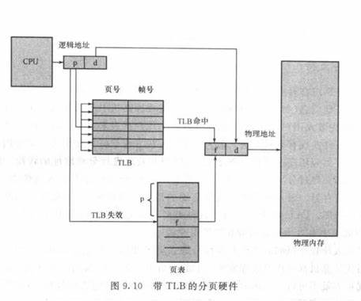
 |  |  | TLB与页表一起使用的方法如下：TLB只包含少数的页表条目。当CPU产生一个逻辑地址后，它的页码就发送到TLB。 1. 如果找到这个页码，它的帧码也就立即可用，可用于访问内存。 2. 如果页码不在TLB中（称为TLB未命中），那么就需要访问页表。

 |  |  | 地址空间标识符 ASID，ASID唯一标识每个进程，并未进程提供地址空间的保护。当TLB试图解析虚拟页码时，它确保当前运行进程的ASID与虚拟页相关的ASID相匹配。如果不匹配，则TLB未命中。 | 如果TLB不支持ASID，每次选择一个页表时（如上下文切换时），TLB就应该刷新（删除），以确保下一个进程不会使用错误的地址转换。
 |  | 保护 | 保护位：保护位与每个帧关联，这些位保存在页表中。一个位定义一个页是可读可写或只可读。
 |  |  | 有效-无效位： 1. 有效：表示相关的页在进程的逻辑地址空间内 2. 无效：不在进程的逻辑地址空间内
 |  |  | 页表长度寄存器 PTLR: 表示页表的大小，该寄存器的值可用于检查每个逻辑地址以验证其是否位于进程的有效范围内。
 |  | 共享页 | 分页的优点之一：共享公共代码。 | 通过设置保护位，可以实现共享。如代码段标记为只读，通用的代码可以被多个进程共享。
 |  |  | 如果代码是可重入代码或纯代码，则可以共享。可重入代码是不能自我修改的代码，它在执行期间不会改变。
 | 页表的结构 | 分层分页 | 分为两个或多个页表：如32位逻辑地址空间（10页外部页表，10位内部页表，12位页面偏移） | 64位需要分层更多级别的页，所以不适当
 |  | 哈希页表 | 哈希页表的每一个条目包括一个链表（用于处理碰撞）。每个元素由三个字段组成：虚拟页码，映射的帧码，指向链表内下一个元素的指针。 | 大于32位的地址空间
 |  |  | 1. 虚拟地址的虚拟页码哈希到哈希表 2. 用虚拟页码与链表内的第一个元素的第一个字段匹配。如果匹配，则相应的帧码（第2个字段）就用来形成物理地址；如果不匹配，则链表内的后续节点的第一个字段比较。
 |  | 倒置页表 | 对于真正的内存页或帧，倒置页表才有一个条目。每个条目包含保存在真正内存位置上的页的虚拟地址，以及拥有该页进程的信息。因此整个系统只有一个页表，并且每个物理内存的页只有一条响应的条目。 | 只有一个页表，不再是每个进程都有一个页表。所以也表中需要有额外的字段来标识进程，即地址空间标识符。
 |  |  | 由于包含多个不同的映射物理内存的地址空间，所以每个条目保存一个地址空间标识符。该标识符确保了，具体进程的每个逻辑页可映射到相应的物理帧。
 |  | Solaris | 两个哈希表：一个用于内核，一个用于所有用户进程。
 | 示例 | IA-32架构 | 分为分段和分页两个部分
 |  |  | CPU生成逻辑地址，交给分段单元。分段单元为每个逻辑地址生成一个线性地址。然后，线性地址交给分页单元，已生成内存的物理地址。 | 分段和分页单元组成了内存管理单元（MMU）
 |  |  | 允许一个段的大小最多4GB，每个进程的段的对多数量为16K。逻辑地址空间分为两部分： 1. 8K 单个进程私有，保存在局部描述符表（LTD） 2. 8K 所有进程共享，保存在全局描述符表（GDT）
 |  |  | 逻辑地址包括：选择器、偏移
 |  |  | 选择器：16位，包括 13位段号，1位表示段是在GDT/LDT，2位保护信息 偏移：32位数，表示字节（或字）在段内的位置。
 |  | IA-32分页 | 4KB，二级分页 10位一级页表，10位二级页表，12位偏移
 |  |  | 4MB：10位一级页表，22位指向4MB页帧内的偏移
 |  | IA-32 页地址扩展 PAE | 最多可支持64GB的物理内存。
 |  | X86-64 架构 | 四级分页，支持48位虚拟地址。
 |  |  | 0 - 11： 偏移 12 - 20： 页表 21 - 29： 页目录 30 - 38：页目录指针表 39 - 47：页面映射级别 48 - 63：未用

 |  | ARM | 4KB - 16KB的页：二级分页
 |  |  | 1MB - 16MB的页（段）：一级分页
虚拟内存管理 | 地址转换 | 背景 | 指令处于物理内存以便执行，缺点是将程序的大小限制为物理内存的大小。但是许多情况并不需要将整个程序置于内存中。 |  | 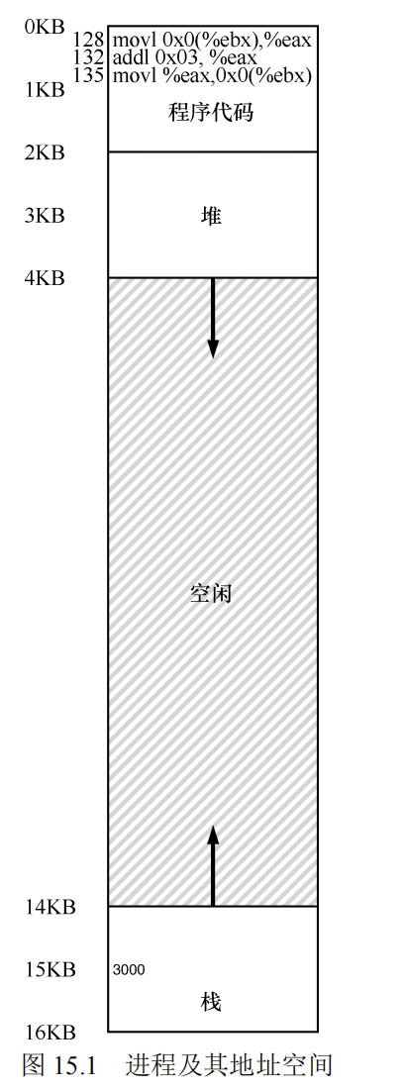 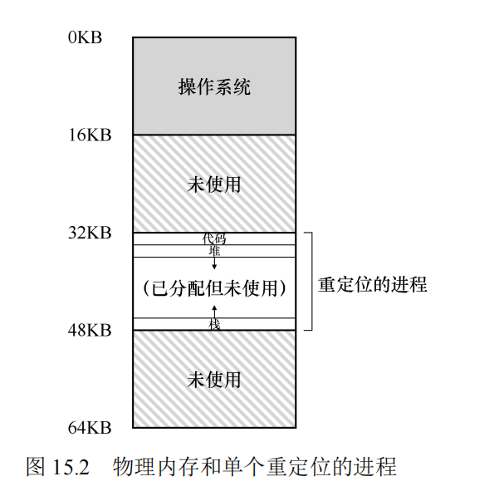
 |  | 地址转换 | LDE（Limited DIrect Execution, LDE）受限直接访问：让程序运行的大部分的指令直接访问硬件，只在一些关键点（如进程发起系统调用或发生时钟中断）由操作系统介入来确保”在正确的时间，正确的地点，做正确的事”。
 |  | 实现目标 | 为了实现高效的虚拟化，操作系统应尽量让程序自己运行，同时通过在关键点的及时介入，来保持对硬件的控制。 | 高效和控制是现代操作系统的两个主要目标。
 |  |  | 控制：保护应用程序不会相互影响，也不会影响操作系统
 |  |  | 灵活性：希望程序能以任何方式访问它自己的地址空间，从而让系统更容易编程
 |  | 基于硬件的地址转换 | 也称为地址转换。利用地址转换，硬件对每次内存访问进行处理，将指令中的虚拟（virtual）地址转换为数据实际存储的物理地址。因此，在每次内存引用时，硬件都会进行地址转换，将应用程序的内存引用重定位到内存中实际的位置。
 |  | 内存的抽象机制 | 假象：每个程序都拥有私有的内存，存放着自己的代码和数据。背后的事实是：许多程序其实都在同一时间共享着内存，就像CPU在不同的程序间切换运行。通过虚拟化，操作系统将机器实现转化成一个有用的抽象。 | 左图是程序进程认为的内存地址空间（从0开始） 右图是操作系统实际分配的内存地址空间
 | 动态（基于硬件）重定位 | 基址（base）寄存器和界限（bound）寄存器 | 也称为基址界限机制（base and bound）。每个CPU需要两个硬件寄存器：基址（base）寄存器和界限（bound）寄存器，有时称为限制（limit）寄存器。可以确保我们能够将地址空间放在物理内存的任何位置，同时又能确保进程只能访问自己的地址空间。 | 采用这种方式，在编写和编译程序时假设地址空间从零开始。但是，当程序真正执行时，操作系统会决定其在物理内存中的实际加载地址，并将起始地址记录在基址寄存器中。
 |  |  | physical address = virtual address + base | 进程中使用的内存引用都是虚拟地址（virtual address），硬件接下来将虚拟地址加上基址寄存器中的内容，得到物理地址（physical address），再发给内存系统。
 |  |  | 这种重定位是在运行时发生的，可以在进程开始运行后改变其地址空间。
 |  |  | 界限（限制）为地址空间提供了访问保护。界限寄存器的用处在于，它确保了进程产生的所有地址都在进程的地址“界限”中。界限寄存器通常有两种使用方式。 | 图示中界限寄存器为16KB
 |  |  | 基址寄存器配合界限寄存器的硬件结构是芯片中的（每个CPU一对）。将CPU的这个负责地址转换的部分统称为内存管理单元（Memory Management Unit，MMU） | 实现方式: 1. 记录地址空间的大小，硬件在将虚拟地址与基址寄存器内容求和前，就检查这个界限 2. 界限寄存器中记录地址空间结束的物理地址，硬件在转化虚拟地址到物理地址之后才去检查这个界限
 |  | 硬件支持 | 特权模式：以防用户模式的进程执行特权操作 | 硬件必须提供基址和界限寄存器，因此每个CPU的内存管理单元都需要这两个额外的寄存器。用户程序运行时，硬件会转换每个地址，将用户程序产生的虚拟地址加上基址寄存器的内容。硬件也必须能检查地址是否有用，通过界限寄存器和CPU内的一些电路来实现。硬件也应该提供一些特殊的指令，用于修改基址寄存器和界限寄存器，允许操作系统在切换进程时改变它们。这些指令是特权指令，只有在内核模式下，才能修改这些寄存器。 在用户程序尝试非法访问内存（越界访问）时，CPU必须能够产生异常。在这种情况下，CPU应该阻止用户程序的执行，并安排操作系统的“越界”异常处理程序去处理。操作系统的处理程序会做出正确的响应，比如在这种情况下终止进程。类似地，如果用户程序尝试修改基址或者界限寄存器时，CPU也应该产生异常，并调用“用户模式尝试执行特权指令”的异常处理程序。CPU还必须提供一种方法，来通知它这些处理程序的位置，因此又需要另一些特权指令。
 |  |  | 基址/界限寄存器：每个CPU需要一堆寄存器来支持地址转换和界限检查
 |  |  | 能够转换虚拟地址并检查它是否越界：电路来完成转换和检查界限
 |  |  | 修改基址/界限寄存器的特权指令：在让用户程序运行之前，操作系统必须能够设置这些值
 |  |  | 注册异常处理程序的特权指令：操作系统必须能够告诉硬件，如果异常发生，执行哪些代码
 |  |  | 能够触发异常：如果进程试图使用特权指令或越界的内存。
 |  | 操作系统介入时机 | 进程创建时，为进程的地址空间找到内存空间。
 |  |  | 进程终止时：正常退出，或因行为不端被强制终止，操作系统回收它的所有内存。在进程终止时，操作系统会将这些内存放回空闲列表，并根据需要清除相关的数据结构。
 |  |  | 上下文切换时：因为每个CPU只有一个基址寄存器和界限寄存器，对于每个运行的程序，它们的值都不同。在切换进程时，操作系统必须保存和恢复基址寄存器和界限寄存器。 | 终止一个进程时，把基址寄存器和界限寄存器的值放到PCB中，恢复执行的时候在设置正确的值。
 |  |  | 操作系统必须提供异常处理程序（exception handler），或要一些调用的函数。操作系统在启动时加载这些处理程序（通过特权指令）
 | 稀疏地址空间 | 定义 | 堆与堆栈之间的空白空间是虚拟地址的一部分，但是只有在生长时，才需要实际的物理页。也称为稀疏地址空间。 | 包含大量未使用的地址空间，又称为稀疏地址空间
 |  |  | 采用稀疏地址空间的优点是随着程序的执行，堆栈或堆会声场或需要加载动态链接库，此时可以填充这些空白
 |  | 好处 | 共享对象映射到虚拟地址空间中，可以被多个进程所共享。每个进程都视其为虚拟地址空间的一部分，但是主流在物理内存中的库的实际页由所有进程共享。
 |  |  | 允许进程共享内存，每个进程都认为是虚拟地址空间的一部分，而事实上这部分是共享的。
 |  |  | fork() 创建进程时，可以共享页面，加快进程创建
 |  | 分段可以更好的支持稀疏地址空间 | 变长段：与分页使用固定大小的页不同，分段允许变长的段。这使得它能够更好地匹配程序的数据结构和代码，从而避免内存浪费。 | 不是物理上的拆分：分段的主要思想是逻辑上的划分，而不是物理上的拆分。这意味着在虚拟内存中，这些段可能映射到物理内存的任何位置，不一定是连续的。 | 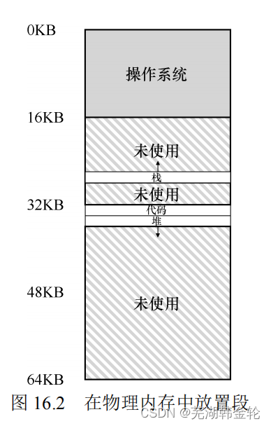 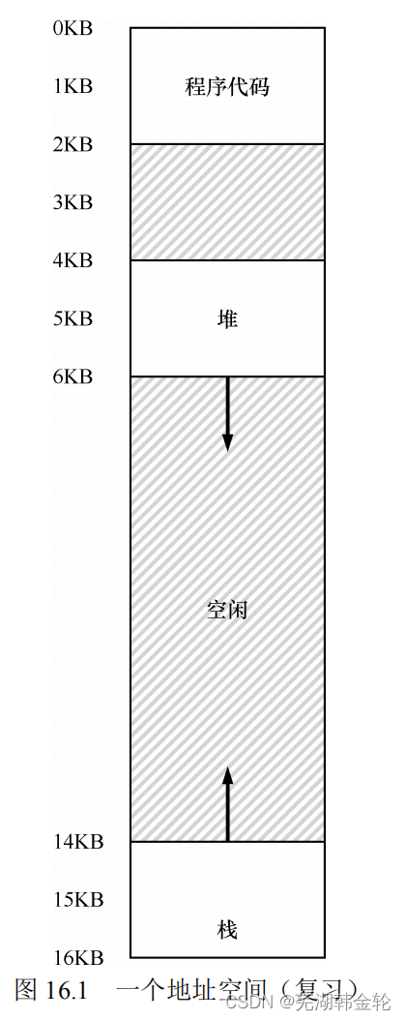
 |  |  | 按需加载：每个段都可以独立于其他段加载或卸载。如果程序只使用其中一部分段，那么只需加载这些段，不必加载整个程序。这对于有大量不常用功能的程序或库尤其有用。 | 灵活的分配：正如您所说，分段提供了一种灵活的内存分配方法。每个段的大小都是根据实际需要来决定的，而不是预先固定的。
 |  |  | 灵活的映射：段映射为程序提供了一种抽象，允许程序认为它拥有连续的地址空间，即使这些段在物理内存中是分散的。这种映射方式很适合支持稀疏地址空间，因为段可以被映射到物理内存的任何位置。 | 支持稀疏地址空间：由于分段允许变长，并且段之间的地址不需要连续，因此分段非常适合稀疏地址空间。如果一个程序只使用了几个地址范围，并且这些范围之间有大量的未使用空间，那么每个使用的地址范围都可以映射为一个段，从而避免浪费。
 |  |  | 细粒度的保护：由于每个段都有其独特的保护位（例如，只读、可执行等），这提供了细粒度的内存保护机制。这对于保护稀疏的数据结构或代码段非常有用。 | 逻辑与物理地址的分离：分段允许程序员考虑程序的逻辑结构，而不必担心如何将其映射到物理内存。段基址和段界限寄存器用于将逻辑地址转换为物理地址。
 | 分段 | 分段执行的好处 | 程序不再受物理内存的可用量限制。
 |  |  | 每个用户程序可占用较少的物理内存，因此可以同时运行更多的程序。
 |  |  | 加载和及交换每个用户程序到内存所需的I/O会更少，用户程序会运行得快。
 |  | 段寄存器 | 硬件地址转换时候使用段寄存器
 |  |  | 如何知道是哪个段，以及段内的偏移量。使用显示（explicit）方式：用虚拟地址的开头几位来标识不同的段 | 前两位是00: 代码段地址，使用代码段的基址和界限来重定位到正确的物理地址 前两位是01: 堆地址
 |  |  | 按照图例来说：前两位是告诉应用哪个段，剩下的12位是段内偏移。 偏移量简化了对段边界的判断，只要使用偏移量与界限比对即可。
 |  |  | 隐式方式：硬件通过地址的方式来确定段。地址是由程序计数器产生，则在代码段。基于栈或基址指针，正在栈段。其他在堆段。
 |  |  | 栈地址是反向增长，所以硬件还必须知道段的增长方向 | 代码段：正向增长 堆段：正向增长 栈段：反向增长
 |  | 分段粒度 | 粗粒度：很少的几个段（代码、栈、堆） 细粒度：通过段表划分
 | 虚拟内存 | 虚拟内存 | 将用户逻辑内存与物理内存分开，程序员不再需要担心有限的物理内存空间，只需关注所要解决的问题。 |  | 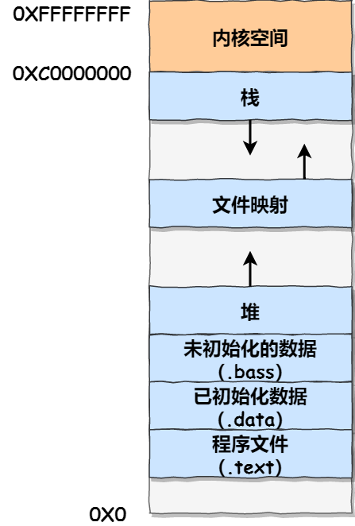
 |  | 虚拟地址空间 | 是进程如何在内存中存放的逻辑视图。
 |  |  | 代码（程序文件）是静态的，程序运行时不再需要新的空间。
 |  |  | 程序运行时，地址空间有两个区域增长，堆和栈。
 |  | 虚拟内存的目标 | 透明：操作系统实现虚拟内存的方式，让运行的程序看不见。因此，程序不应该感知道内存被虚拟化的事实，相反，程序的行为就好像它拥有自己的私有物理内存。
 |  |  | 效率：时间上，即不会使程序运行得更慢。空间上：不需要太多额外的内存来支持虚拟化。
 |  |  | 保护：操作系统应确保进程受到保护，不会受其他进程影响。当一个进程执行加载、存储或指令提取时，它不应该以任何方式访问或影响其他进程或操作系统本身的内存内容（即在它的地址空间之外的任何内容）。
 |  |  | 保护可以使进程之间提供隔离的特性，每个进程都应该在自己的独立环境中运行，避免其他出错或恶意进程的影响。
 | 堆栈 | 堆和栈的区别 | 内存管理：栈内存由计算机操作系统自动分配和释放，主要用于存储局部变量和函数调用的信息（例如返回地址）。相比之下，堆内存是由程序员显式申请和释放的，主要用于存储动态分配的数据（例如你在运行时创建的对象） | 栈（stack）内存，申请和释放操作是编译器来隐式管理的，也称为自动内存。 如 int x; 就申请了一个整型变量在栈上
 |  |  | 生命周期：栈上的变量在函数调用结束时就被自动销毁，而堆上的数据直到程序员显式销毁或程序结束时才被销毁。 | 当你进入一个函数时候，在栈上开辟空间，从函数退出时，编译器释放内存。
 |  |  | 空间大小：栈的大小通常比堆小。栈的大小在程序启动时由系统设置，并且在程序运行期间不能改变。相比之下，堆的大小只受到计算机系统内存大小的限制。 | 堆（heap）：所有的申请和释放操作都是由程序员显示地完成。 int *x = (int *)malloc(sizeof(int)) // malloc 就在堆上请求整数的空间
 |  |  | 访问速度：访问栈内存的速度通常比堆内存快，因为栈在物理内存中的布局是连续的，并且栈上的数据结构较简单（后进先出）。
 |  |  | 灵活性：虽然堆内存管理起来更复杂（必须处理诸如内存泄漏和野指针等问题），但它允许更大的灵活性。你可以在堆上动态创建和销毁数据，这对于处理大数据集或运行时间较长的程序特别重要。
 |  |  | 内存碎片：在堆上频繁分配和释放内存可能会导致内存碎片，进而降低内存的利用率。而栈则不会有此问题。
 | 内存操作函数 | 内存操作 API | malloc(), 传入一个 size_t 申请堆空间。传入要申请的堆空间的大小，成功就返回一个指向新申请空间的指针，失败就返回 NULL | 创建堆内存
 |  |  | free(), 接收一个由 malloc() 返回的指针，释放堆内存 | 释放堆内存
 |  |  | 新语言支持自动内存管理，通过 new 或类似的方法类分配一个新对象。不用主动调用来释放空间，垃圾收集器会运行，找不不在引用的内存，释放它
 |  |  | 常见的问题：忘记分配内存，没有分配足够的内存，忘记初始化分配的内存，忘记释放内存（内存泄露），用完之前释放内存，反复释放内存，错误的调用free()（如没有传入malloc()返回的指针，传入其他值）
 |  |  | 短时间运行不释放内存，没有内存泄露的原因：两级内存管理，第一级是由操作系统执行的内存管理，操作系统在进程运行时将内存交给进程，并在进程退出（或以其他方式结束）时将其回收。第二级管理在每个进程中，如在调用malloc()和free()时，在堆内存管理。即使你没有调用free()（并因此泄露了堆中的内存），操作系统也会在程序结束运行时，手绘进程的所有内存（包括用于代码、栈、以及相关堆的内存页）。无论地址空间中堆的状态如何，操作系统都会在进程终止时收回所有这些页面，从而确保即使没有释放内存，也不会丢失内存。

 |  |  | calloc()分配内存，并在返回之前将其置零。relloc()创建一个新的更大的内存区域，将旧区域复制到其中，并返回新区域的指针。
 | 请求调页 | 概念 | 从磁盘加载可执行程序到内存，仅在需要时才加载页面。这种技术被称为请求调页，常用于虚拟内存系统。 |  | 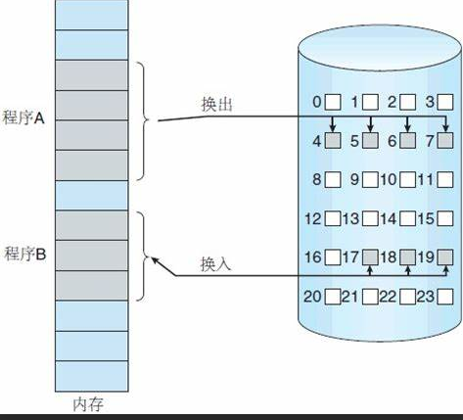
 |  |  | 对于请求调页的虚拟内存，页面只有在程序执行期间被请求时才被加载。因此，从未访问的哪些页从不加载到内存中。
 |  |  | 采用惰性交换，除非需要某个页面，否则从不将它交换到内存中。
 |  | 访问未调入内存中的页面 | 标记为无效的页面访问会产生缺页错误，分页硬件在通过页表转换地址时会注意到无效位被设置，从而陷入操作系统。这种陷阱是操作系统未能将所需的页面调入内存引起的，处理流程如下： |  | 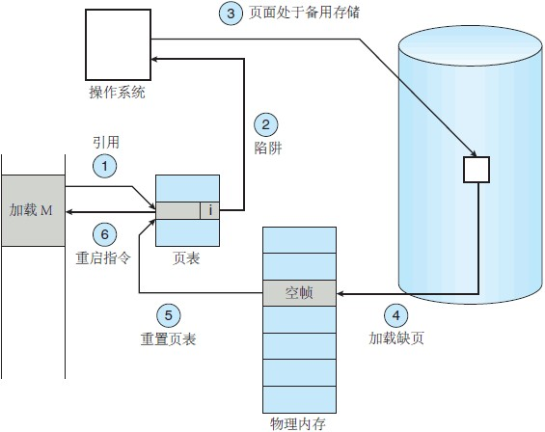
 |  |  | 1. 检查这个进程的内部表（通常与PCB一起保存），以确定该应用是有效的还是无效的内存访问。
 |  |  | 2. 如果引用无效，那么终止进程。如果引用有效但是尚未调入页面，那么现在就应调入。
 |  |  | 3. 找到一个空闲帧
 |  |  | 4. 调度一个磁盘操作，将所需页面读到刚分配的帧。
 |  |  | 5. 当磁盘读取完成时，修改进程的内部表和页，以指示该页现在处于内存中
 |  |  | 6. 重新启动被陷阱中断的指令。该进程现在能访问所需的页面，就好像它总是在内存中。
 |  | 缺页重新启动 | 当发生缺页错误时，保存了被中断的进程状态，所以应能够在完全相同的位置和状态下，重新启动进程，只不过现在所需的页面已在内存中并且是可以访问的。
 |  | 缺页修改内容 | 为了防止因修改数据导致缺页错误，同时源块已经修改的情况，解决方案： 1. 在内容修改之前，已经出现缺页错误 2. 使用临时寄存器来保存覆盖位置的值
 |  | 缺页错误执行的步骤 | 1. 陷入操作系统 2. 保存用户寄存器和进程状态 3. 确定中断是否为缺页错误 4. 检查页面引用是否合法，并确定页面的磁盘位置 5. 从磁盘读入页面到空闲帧 5.1 在该磁盘对垒中等待，知道读请求被处理 5.2 等待磁盘的寻道或延迟时间 5.3 开始传输磁盘页面到空闲帧 6. 在等待时，将CPU分配给其他用户 7. 收到来自I/O子系统的终端(I/O完成) 8. 保存其他用户的寄存器和进程状态（如果执行了第6步） 9. 确认终端是来自上述磁盘的 10. 修正页表和其他表，以表示所需页面现在已在内存中 11. 等待CPU再次分配给本进程 12. 恢复用户寄存器、进程状态和新页表，再重新执行终端的指令

 |  | 交换空间文件系统 | 更快，因为是按更大的块来分配的，且不采用文件查找和间接分配方法
 | 写时复制 | 概念 | 通过允许父进程和子进程最初共享相同的页面来工作。这些共享页面标记为写时复制，意味着如果任何一个进程写入共享页面，那么就创建共享页面的副本。 |  | 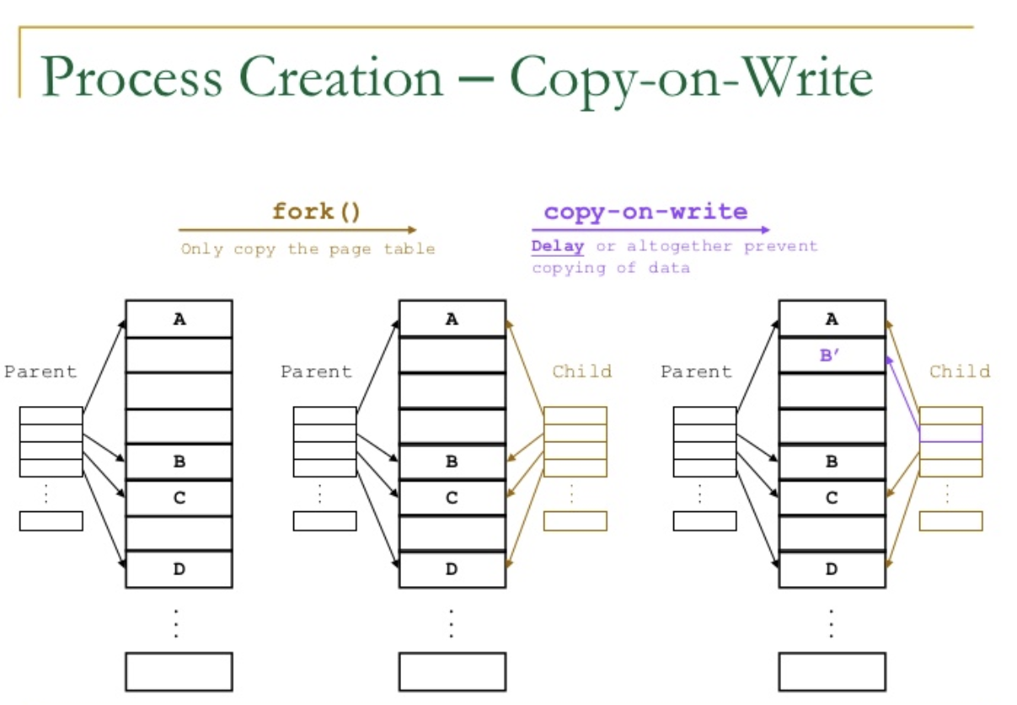
 |  | 空闲页面池 | 部分操作系统为这类请求提供了一个空闲的页面池。当进程的堆栈或堆要扩展时或有写时复制页面按需管理时，通常分配这些空闲页面。
 |  |  | 操作系统分配这些页面通常采用按需填零的技术。在需要分配之前先填零，清除以前内容。
 |  | vfork | 不采用写时复制，父进程被挂起，子进程使用父进程的地址空间。如果子进程修改父地址空间的任何页面，那么这些修改过的页面对于恢复的父进程是可见的。
 | 页面置换 | 基本页面置换 | 页面置换是请求调页的基础，它完成了逻辑内存和物理内存之间的分离。较小的物理内存能为程序员提供巨大的虚拟内存。
 |  |  | 如果没有空闲帧，就查找当前不在使用的一个帧，并释放它。
 |  |  | 释放空闲帧：将其内容写到交换空间，并修改页表（和所有其他表），以表示该页不在内存中。
 |  | 页面置换流程 | 1. 找到所需页面的磁盘位置 2. 找到一个空闲帧 2.1 如果有空闲帧，那么就使用它 2.2 如果没有空闲帧，那么就使用页面置换算法来选择一个牺牲帧(victim frame) 2.3 将牺牲帧的内容写到磁盘上，修改对应的页表和帧表 3. 将所需页面读入（新的）空闲帧，修改页表和帧表 4. 从发生缺页错误位置，继续用户进程

 |  | 修改位/脏位 | 为了避免数据在没有空闲帧的情况下两个页面传输（换入和换出），在每个页面或帧都有一个修改位，两者通过硬件关联。每当页面内的任何字节被写入时，它的页面修改为会由硬件来设置，表示已被修改过。当选择一个页面进行置换时，就检查它的修改位。如果该位已被设置，那么表示该页已经被修改，需要将其写入磁盘。如果未被设置，则代表从磁盘读入后未被修改过，即不需要从内存写入磁盘。
 |  | 帧分配算法 | 如果有多个进程在内存中，决定要为每个进程分配多少帧。 | 如果一个进程有10页，但是实际中止使用了5页，那么请求调页就节省了用于加载从不使用的5页的I/O。另外，通过运行两倍的进程，增加了多道程度。
 |  | 页面置换算法 | 当需要页面置换时，必须选择要置换的帧。 | 采用最小缺页错误率的算法
 |  | FIFO页面置换 | 为每个页面记录了调到内存的时间，当必须置换页面时，就选择最旧的页面。 | 先进先出
 |  |  | Belady 异常：采用FIFO算法时，如果对一个进程未分配它所要求的全部页面，有时就会出现分配的页面数增多但缺页率反而提高的异常现象。
 |  | 最优页面置换 | 置换最长时间不会使用的页面，具有所有算法的最低的缺页错误率，不会受 Belady 异常。
 |  |  | 难以实现，需要引用串未的未来知识。 | 引用串：内存引用的串（如内存引用页面的顺序为 7,0,1,2,3,4,1）
 |  | LRU页面置换 | 最近最少使用算法 | 没有Belady异常，对于LRU置换，内存中的页面集合为最近引用的n个页面。如果帧数增加，那么这n个页面仍然是最近被应用的，因此仍然在内存中。
 |  |  | LRU置换将每个页面与它的上次使用的时间关联起来。当需要置换页面时，LRU选择最长时间没有使用的页面。 | 可当做在时间上向后看而不是向前看的最优页面置换算法。
 |  | LRU实现 | 计数器：为每个页表条目关联一个使用时间域，并未CPU添加一个逻辑时钟或计数器。每次内存引用都会递增时钟。每当没进行页面应用时，时钟寄存器的内容会复制到香叶页面的页表条目的使用时间域。置换具有最小时间的页面。
 |  |  | 堆栈：每当页面引用时，该页面就从堆栈中移除并放在顶部。这样，最近使用的页面总是在堆栈的顶部。
 |  | 近似LRU页面置换 | 不能提供最够的硬件来支持真正的LRU页面置换算法。可以通过引用位来实现近似LRU页面置换算法。 最初所引用位设置为0，当页面应用时候被硬件置为1.一段时间后，可以检查引用位来确定哪些页面已被使用（但是不知道使用的顺序）
 |  | 近似LRU页面置换-额外引用位算法 | 内存中页面的每个页面保留一个8位字节。定时器中断定期地更新。如: 1. 00000000 表示8个时间周期内没有使用 2. 11111111 表示每个周期内使用至少一次 3. 11000100 比 01110111 的页面更为"最近使用" | 每个时间周期更新最高位，并将其他位右移，丢弃丢低位。如果使用了置为1，未使用置为0.
 |  | 近似LRU页面置换-第二次机会算法 | 一种 FIFO 置换算法，当选择一个页面时检查其引用位，如果值0，则直接置换此页面；如果值为1，那么给此页面第二次机会，并继续选择下一个 FIFO 页面。当一个页面获得第二次机会时，其引用位被清除，并且到达时间被设为当前时间。因此获得第二次机会的页面，在所有其他页面被置换（或获得第二次机会）之前，不会被置换。此外，如果一个页面经常使用以至于其引用位总是得到设置，那么它不会被置换。 | 置换：如果看见引用位为1，就将其置为0，然后在FIFO找页面，直到找见0的未止 引用：应用了页面，就将其引用位置为1
 |  |  | 实现第二次机会算法（有时称为时钟算法（clock algorithm））的一种方式时采用循环队列。当需要一个帧时，指针向前移动直到找到一个引用位为0的页面。向前移动时，它会清除引用位。一旦找到牺牲页面，就置换该页面，并且在循环队列的这个位置上插入新页面。
 |  | 近似LRU页面置换-增强型第二次机会算法 | 1.（0，0）：最近未使用、未修改，最佳的页面置换。 2.（0，1）：最近未使用但修改过的页面，不太好替换，因为替换之前需要将页面写出。 3.（1，0）：最近使用过但未修改的页面，可能很快再次使用。 4.（1，1）：最近使用过且修改过，可能很快再次使用，且置换之前需要将页面写出到磁盘。 替换非空的最低类型中的第一个页面
 |  | 基于计数的页面置换 | 最不经常使用 LFU：置换具有最小计数的页面。有一种可能是一个页面在进程的初始阶段被大量的使用，此时它有较的计数，但随后不在使用，将会因为计数较大而一直被保留在内存中，一种解决方案是定期的将计数右移一位，以形成指数衰减的平均使用计数。 最经常使用（Most Frequently Used，MFU）：具有最小技术的页面可能刚刚被引入并且尚未使用
 |  | 页面缓冲算法 | 保留一个空闲帧缓冲池，出现缺页错误时仍然会选择一个牺牲帧，但在写出牺牲帧之前，所需页面就就读到来自缓冲池的空闲帧，这样允许进程尽快重新启动，而无需等待写出牺牲帧。当牺牲帧被写以后，它被添加到空闲帧池。 | 先读空闲帧，后写牺牲帧
 |  |  | 维护一个修改页面的列表，每当调页设备空闲时，就选择一个修改页面以写到磁盘上，然后重置它的修改位。 | 增加了在需要选择置换时干净的且无需写出的页面的概率
 |  |  | 保留一个空闲帧池，记录哪些页面在哪些帧内，因为在帧被写到磁盘后帧内容并未被修改，所以当该帧重用之前，如果再次需要，可以直接从空闲帧直接取出并被使用，这种情况不需要I/O。
 |  | 应用程序与页面置换 | 某些情况下，通过操作系统的虚拟内存访问数据的应用程序比操作系统根本没有提供缓冲区更差。一个典型的例子是数据库，它提供自己的内存管理和I/O缓冲 ，类似这样的程序比提供通用目的算法的操作系统更能理解自己的内存与磁盘使用。
 |  |  | 有的操作系统允许特殊程序能够将磁盘分区作为逻辑块的大的数组来使用，而不需要通过文件系统的数据结构。也称为原始磁盘。原始I/O绕过所有文件系统服务。
 | 帧分配 | 基本策略 | 用户进程会分配到任何空闲帧
 |  | 帧的最小数 | 分配至少最小数量的帧的一个原因涉及性能。随着分配给每个进程的帧数量减少，缺页错误率增加，从而减慢执行。若在执行指令完成之前发生缺页错误，应重新启动指令。因此，必须有足够的帧来容纳任何单个指令可以引用的所有不同的页面。
 |  |  | 进程的最小帧数是由体系结构决定的 最大帧数是由可用物理内存的数量决定的
 |  | 分配算法 | 平均分配：给每个进程一个平均值 比例分配：根据每个进程大小分配可用内存
 |  | 全局分配和局部分配 | 全局置换：允许一个进程从所有帧的集合中选择一个置换帧，而不管帧是否已经分配给其他进程。即一个进程可以从另一个进程那里获取帧。 局部置换：每个进程只从它自己分配的帧中进行选择。
 |  |  | 进程不能控制它自己的缺页错误率，一个进程的内存页面的集合不但取决于进程本身的调页行为，同时取决于其他进程的调页行为。对于局部置换算法，进程的内存页面集合仅受该进程本身的调页行为影响，然而局部置换由于不能使用其他进程的较少使用的内存页面，可能会阻碍一个进程。这样全局置换通常会有更好的系统吞吐量，因此是更常用的方法。
 |  | 非均匀内存访问 | 非均匀内存访问（Non-Uniform Memory Access,NUMA)系统，特定板CPU访问同板内存的延迟，要小于访问其他其他板内存的延迟。 | 由于系统板互连方式不同导致的
 |  |  | 让分配的内存帧“尽可能地靠近”运行进程的CPU，意味着与CPU一样位于同一板系统。
 |  |  | 将每个进程调度到它先前的CPU上：高速缓存命中率的改进 内存管理系统尝试分配的帧靠近正在分配的CPU：内存访问时间的减少
 | 系统抖动 | 概念 | 进程没有需要支持活动使用页面的帧数，那么它会很快产生缺页错误。此时，必须置换某个页面。然而，由于它的所有页面都在使用中，所以必须立即置换需要再次使用的页面。因此，它会再次快速产生缺页错误，再一次置换必须立即返回的页面，如此快速进行。
 |  |  | 抖动(thrashing)。如果一个进程的调页时间多于它的执行时间，那么这个进程就在抖动。
 |  | 系统抖动的原因 | 1. CPU利用率低，引入新的程序 2. 新进程试图从其他运行进程中获取帧来启动 3. 导致更多的缺页错误和更长的调页设备队列 4. 因此，CPU利用率下降，所以CPU试图再次增加多道程度 5. 导致出现抖动，系统忙于调页 |  | 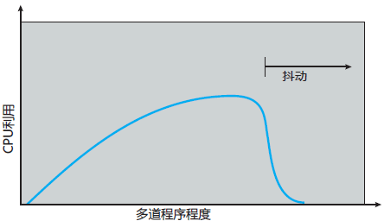

 |  | 防止抖动 | 通过局部置换算法（local replacement algorithm）或优先权置换算法（priority replacement algorithm）可以限制系统抖动。但是有效访问时间会增加（因为本质是帧不够）
 |  | 如果知道进程需要多少帧 | 局部模型：局部性模型指出，随着进程执行，它从一个局部移向另一个局部。局部性是最近使用页面的一个集合。一个程序通常由多个不同的可能重叠的局部组成。
 |  |  | 为进程分配足够的帧以适应当前局部。该进程在其局部会出现缺页错误，直到所有页面都在内存中；接着它不再会出现缺页错误，除非改变局部。 如果没有足够的帧来容纳当前局部，那么进程将会抖动，因为它不能在内存中保留正在使用的所有页面。
 |  | 工作集模型 | 工作集模型（working-set model）是基于局部性假设的。这个模型采用参数 Δ 定义工作集窗口（working-set window）。它的思想是检查最近 Δ 个页面引用。这最近 Δ 个页面引用的页面集合称为工作集（working-set）。 | 预先调页
 |  |  | 如果一个页面处于活动使用状态，那么它处于工作集中。如果它不再使用，那么它在最后一次引用的 Δ 时间单位后，会从工作集中删除。
 |  |  | 如果Δ 太小，它不能包含整个局部 如果Δ 太大，可能包含多个局部 如果Δ 无穷大，那么工作机为进程执行所需的所有页面的集合。
 |  |  | 操作系统监视每个进程的工作集，并未它分配大于其工作集的帧数。如果工作集大小的总和增加，以致超过可用帧的总数，则操作系统会选择一个进程来挂起。
 |  |  | 工作机模型的困难是跟踪工作集。工作集窗口是一个移动窗口。通过定期始终中断和引用位，能够近似工作集模型。
 |  | 缺页错误率 | 当缺页错误率太高时说明该进程需要更多帧；当缺页错误率太低时说明该进程拥有太多的帧。我们可以设置所需缺页错误率的上下限，超过上限则分配一帧，低于下限则删除一帧。如果缺页错误率增加并且没有空闲帧可用，那么也不得不换出一个进程。 |  | 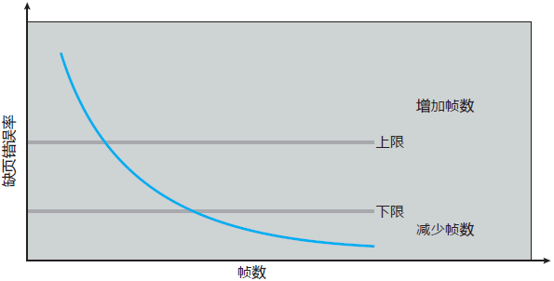
 |  |  | 当进程进入一个新的工作集，缺页错误率又一次升到波峰；然后，随着工作集加载到内存，而在此降到波谷。一个峰的开始和下一个峰的开始之间的时间跨度，表示从一个工作集到另一个工作集的转变。
 | 内存映射文件 | 概念 | 虚拟内存技术，将文件 I/O 作为常规内存访问。称为内存映射文件，允许一部分虚拟内存与文件进行逻辑关联。
 |  | 基本机制 | 将每个磁盘块映射到一个或多个内存页面
 |  |  | 最初，文件访问按照普通请求调页进行，从而产生缺页错误。后续，文件的读写就按常规的内存访问来处理。内部采用系统调用read() 和 write()
 |  |  | 内存映射文件的写入不一定是堆磁盘文件的即时（同步）写入。有的操作系统定期检查文件的内存映射页面是否已被修改，以便选择是否更新到物理文件。当关闭文件时，所有内存映射的数据会写到磁盘，并从进程虚拟内存中删除。
 |  |  | 多个进程可以允许并发地内存映射同一文件，以便允许数据共享。任何一个进程的写入会修改虚拟内存数据，并且其他映射同一文件部分的进程都可看到。每个共享进程的虚拟内存映射指向物理内存的同一页面，而该页面有磁盘块的复制。
 |  |  | 共享内存通过内存映射来实现，进程可以通过共享内存来通信，而共享内存是通过映射同样文件到通信进程的虚拟地址空间来实现。
 |  | 内存映射I/O | 传统：每个I/O控制包括保存命令和传输数据的寄存器。专用I/O质量允许在这些寄存器和系统内存之间进行数据传输。
 |  |  | 内存映射I/O：一组内存地址专门映射到设备寄存器。对这些内存地址的读取和写入，导致数据传到或取自设备寄存器。
 |  | 内存映射I/O 用于设备 | CPU将一个数据字节写入到数据寄存器，并将控制寄存器的一个位置位以表示字节可用。设备读取数据字节，并清零控制寄存器的指示位，以表示准备好接收下一个字节。接着，CPU可以传输下一个字节。
 |  | 程序 I/O | CPU采用轮询监视控制位，不断循环查看设备是否就绪
 |  | 中断驱动 | CPU 在设备准备接收一个字节时收到中断
 | 分配内核内存 | 背景 | 内核需要为不同大小的数据结构请求内存，其中有的小于一页。因此，内核应保守地使用内存，并努力最小化碎片浪费。 | 许多操作系统的内核代码或数据不受调页系统的控制
 |  |  | 用户模式进程分配的页面不必位于连续物理内存。然而，有的硬件设备与物理内存直接交互，即无法享有虚拟内存接口带来的便利，因此可能要求内存常驻在连续物理内存中。
 |  | 内核分配策略 | 1. 伙伴系统 : buddy system（2^N 大小空间分配） 2. 分离空闲列表: slab 分配（固定快大小分配）
 |  | 伙伴系统 buddy system | 从物理连续的大小固定的段上进行分配。从这个段上分配内存，采用2的幂分配器来满足请求分配单元的大小为2的幂（4KB, 8KB, 16KB）。 当有一个内存分配请求时，空闲空间被递归地一分为二，直到刚好可以满足请求的大小（再一分为二就无法满足）。这时，请求的块被返回给用户。 | 如请求11KB，分配16KB | 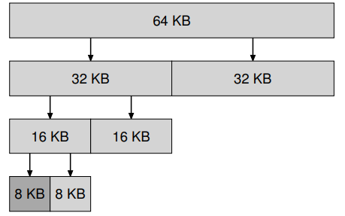
 |  |  | 优点：可以将相邻伙伴快速组合以形成更大分段。
 |  |  | 缺点：由于圆整到下个2的幂，很可能造成分配段内的碎片。 | 33KB，分配64KB
 |  | slab 分配 | 分离空闲列表：如果某个应用程序经常申请一种（或几种）大小的内存空间，那就用一个独立的列表，制管理这样大小的对象。其他大小的请求都交给更通用的内存分配程序。
 |  |  | 通过拿出一部分内存专门满足某种大小的请求，碎片就不再是问题了。而且，由于没有复杂的列表查找过程，这种特定大小的内存分配和释放都很快。
 |  |  | 应该拿出多少内存来专门为某种大小的请求服务，而将剩余的用来满足一般请求？ Solaris系统内核中的厚块分配程序（slab allocator）优雅地处理了这个问题。在内核启动时，它为可能频繁请求的内核对象创建一些对象缓存，如锁和文件系统inode等。这些对象缓存每个分离了特定大小的空闲列表，因此能够很快地响应内存请求和释放。如果某个缓存中的空闲空间快耗尽时，它就向通用内存分配程序申请一些内存厚块（总量是页大小和对象大小的公倍数）。相反，如果给定厚块中对象的引用计数变为0，通用的内存分配程序可以从专门的分配程序中回收这些空间，这通常发生在虚拟内存系统需要更多的空间的时候。 厚块分配程序比大多数分离空闲列表做得更多，它将列表中的空闲对象保持在预初始化的状态。通过将空闲对象保持在初始化状态，厚块分配程序避免了频繁的初始化和销毁，从而显著降低了开销。 | 提前分配 提前初始化

 |  |  | 每个 slab 由一个或多个物理连续的页面组成。每个cache由一个或多个slab组成。每个内核数据结构都有一个cache。 | 基于伙伴分配器的大内存进一步细分成小内存分配。slab 分配器仍然从 Buddy 分配器中申请内存，之后自己对申请来的内存细分管理。 | 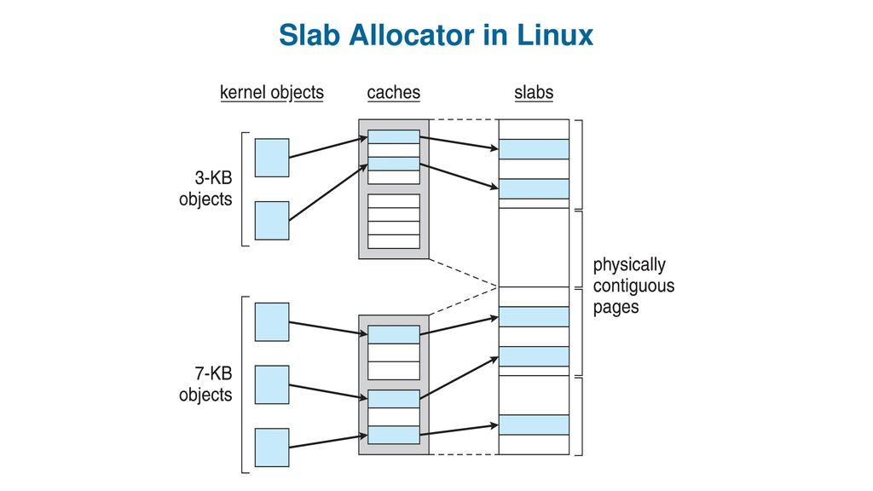
 |  |  | 在创建cache时，若干起初标记为 free 的对象被分配到 cache。cache 内的对象数量取决于相关 slab 的大小。 | slab分配器将内存分为不同的slab，每个slab管理一类内核对象。
 |  | slab 状态 | 满的: slab 的所有对象标记为使用
 |  |  | 空的：slab上的所有对象标记为空闲
 |  |  | 部分：slab上的对象有的标记为使用，有的标记为空闲
 |  |  | 首相从部分空的slab中有空闲对象来满足请求。如果不存在，则从空闲的 slab 中分配空闲对象。如果没有空的slab，则从连续物理页面分配新的 slab，并将其分配给 cache
 |  | slab 优点 | 没有因碎片而引起的内存浪费。slab 按所表示对象的大小来分块，slab分配器可以返回刚好表示对象的所需内存。
 |  |  | 快速满足内存请求。对象已预先创建，因此可以从 cache 中快速分配
 |  | 简单块列表 SLOB | 用于有限内存的系统。有3个对象列表：小（小于256字节的对象），中（小于1024字节的对象），大（用于小于页面大小的对象）。
 |  |  | 内存请求采用首先适应策略，从适当大小的列表上分配对象。
 |  |  | 从版本 2.6.24 开始，SLUB 分配器取代 SLAB，称为Linux内核的默认分配器。用于解决 slab 分配的性能问题。 | SLUB 删除每个 SLAB 分配的 CPU的队列，这些队列用于维护每个 cache 内的对象。随着系统处理器数量的增加，SLUB性能也更好。
 | 其他 | 预调页面 prepaging | 背景：当进程启动时，发生大量的缺页错误因为视图将最初局部调到内存。预调页面视图阻止这种大量的最初调页。这种策略是同时调进所需的所有页面。
 |  |  | 问题：采用预调页面的成本是否小于处理相应缺页错误的成本。通过预调页面而调进内存的许多页面也有可能没有使用。
 |  | 页面大小 | 页面大小总是的2的幂
 |  | 较小的页面 | 可以更好的利用内存，最小化内存碎片
 |  |  | 更好的精度，更少的 I/O 和更少的总的分配内存 | 每个页面更精确地匹配程序的局部性
 |  | 较大的页面 | 最小化 I/O 时间 | IO 寻道时间较长，实际传输时间短。所以较大的页面一次可以传输更多。
 |  |  | 最小化缺页错误的数量 | 如 采用1字节的页面会导致每个字节引起缺页错误
 |  | TLB范围 | TLB范围指的是通过TLB访问的内存量，即TLB条数与页面大小的乘积。理想情况，进程的工作集都应处于TLB。 | 最近趋势是由软件来管理 TLB 和由操作系统来支持不同大小的页面。
 |  | 倒置页表 | 为了减少虚拟到物理地址转换所需的物理内存数量。 创建一个表，该表为每个物理内存页面设置一个条目，且可根据 <进程ID，页码> 来索引。
 |  | 程序结构 | for 循环 j for 循环 i 赋值 data[i][j] | 产生 i x j 最大数个缺页错误 因为数组的存储顺序是 data[0][127] data[1][127] ...
 |  |  | for 循环 j for 循环 i 赋值 data[i][j] | 产生 i 个缺页错误，因为在开始下个页面之前，会清除本页面的所有字
 |  | I/O锁定与页面锁定 | 问题：进程等待 I/O 时，被全局内存置换。当I/O请求前进到设备队列的头部时，针对指定地址进行 I/O。然而，此帧现在正用于另一进程的不同页面
 |  |  | 解决方案：1. 不对用户内存执行 I/O。数据总是在系统和用户内存之间复制。但是额外的复制带来高开销。
 |  |  | 解决方案：2. 允许将页面锁定到内存中，不能被选择置换。 | 如果操作系统错误，导致锁定位没有关闭，则是危险的。

存储管理
一级分类 | 二级分类 | 三级分类 | 说明 | 备注
基础概念 | 存储单位 | 位（bit） | 是最小的存储单位 它只可以容纳一位二进制数 即只能存储一个0或者存储一个1
 |  | 字节（byte） | 是最常用的单位 对所有的机器，1个字节都是8位。这是字节的标准定义，习惯上用大写的“B”表示。
 |  | 字（word） | 计算机进行数据处理时，一次存取、加工和传送的数据长度称为字（word）。对于32位和64位的操作系统一个字就是32位或者64位。字的大小是指处理器或者操作系统一次拿出多少个位的数据作为一个整体进行操作。

文件系统 | 文件概念 | 概念 | 操作系统提供了信息存储的统一逻辑视图。操作系统对存储设备的物理属性加以抽象，从而定义逻辑存储单位，即文件。
 |  |  | 文件是由操作系统定义和实现的抽象数据类型。它是逻辑记录的一个序列；而逻辑记录可以是字节、行或更为复杂的数据项。
 |  |  | 操作系统的主要任务是将逻辑文件概念映射到物理存储设备。
 |  |  | 由于设备的物理记录大小可能与逻辑记录大小不一样，所有可能有必要将多个逻辑记录合并，以便存入物理记录。这个任务可以由操作系统来完成或由应用程序来提供。
 |  | 文件属性 | 名称、标识符、类型、位置、尺寸、保护、时间等
 |  |  | 所有文件的信息保存在目录结构中，该目录结构也保存在外存上。
 |  | 文件操作 | 创建、写入、读取、重新定位、删除及截断文件
 |  |  | 在首次使用文件之前进行系统调用 open()。操作系统有一个打开文件表以用于维护所有打开文件的信息。当请求文件操作时，可通过该表的索引指定文件，而不需要搜索。当文件最近不再使用时，进程关闭它，操作系统从打开文件表中删除它的条目。 | 系统调用open()通常返回一个指针，以指向打开文件表对应的条目。
 |  | 进程表与文件表 | 单个进程表的每个条目相应的指向整个系统的打开文件表。
 |  |  | 系统表包含与进程无关的信息，如文件在磁盘上的位置、访问日期和文件大小。 | 系统文件表
 |  |  | 一旦有进程打开了一个文件，系统表就包含该文件的条目。 | 第一次打开
 |  |  | 当另一个进程执行调用 open()，只要简单地在其进程打开表中增加一个条目，并指向系统表的相应条目。 | 第二次打开。
 |  |  | 系统打开文件表为每个文件关联一个打开计数，用于表示多少进程打开了这个文件。每次 close() 递减打开计数；当打开计数为 0 时，表示不再使用该文件，并且可从系统打开文件表中删除这个文件条目。 | 删除文件
 |  | 打开文件关联信息 | 文件指针：系统必须跟踪上次读写操作的位置作为当前文件位置指针。该指针对操作文件的每个进程是唯一的。
 |  |  | 文件打开计数器：跟踪打开和关闭文件的数量，在最后关闭的时候计数器为0，此时系统可删除该条目。
 |  |  | 文件磁盘位置：用于定位磁盘上文件位置的信息保存在内存中以避免每个操作从磁盘中读取信息
 |  |  | 访问权限：每个进程用一个访问模式打开文件，保存在单个进程打开的文件表中，以便操作系统能允许或拒绝以后的I/O请求
 |  | 锁 | 共享锁、独占锁。
 |  |  | 系统提供强制（mandatory）或建议（advisory）文件锁定机制。
 |  |  | 强制：操作系统确保锁定完整性。
 |  |  | 建议：软件开发人员确保适当的获取和释放锁。
 |  | 文件类型 | 如果OS识别文件类型，那么它就能按合理方式对文件进行操作
 |  |  | 实现文件类型的常用技术是在文件名称内包含类型，如：名称和扩展名
 |  |  | 文件有一个创建者属性，用来包含创建它的程序名称。当用户双击表示该文件的图标来打开文件时，就会自动调用相应的程序
 |  |  | unix系统采用幻数来表明文件类型：可执行程序、批处理文件（shell脚本）、postscript文件。但不是所有的文件都有幻数
 |  | 文件结构 | 文件类型也可用于指示文件的内部结构。 | 操作系统要求可执行文件具有特定的结构，以便可以确定将文件加载到内存的哪里以及第一条指令的位置是什么。
 |  |  | 操作系统支持多个文件结构会导致操作系统太复杂。
 |  |  | UNIX 认为每个文件为8位字节序列，操作系统并不对这些位做出解释。
 |  |  | 每个应用程序必须有自己的代码对输入文件进行合适的解释
 |  |  | 有的OS必须至少支持一种结构，即可执行文件结构，以便能装入和运行程序。
 |  | 内部文件结构 | 物理记录大小不能匹配期望的逻辑记录的长度。解决方案是将多个逻辑记录包装到物理块中。
 |  |  | 如 UNIX 将所有文件定义为简单的字节流。每个字节可以通过距文件的开始（或结束）的偏移来单独寻址。该情况下逻辑记录大小为1字节。文件系统将字节打包存入物理磁盘块，或从磁盘块中解包得到字节。
 |  |  | 逻辑记录大小、物理块大小和打包技术确定了每个物理块可有多少逻辑记录。文件可当做块的序列。所有基本 I/O 功能都以块为单位来进行。
 |  |  | 磁盘空间总是按块为单位分配，因此每个文件的最后一块的会被浪费。按块（不是字节）为单位来保持一切而浪费的字节称为内部碎片，所有文件系统都有内部碎片；块大小越大，内部碎片越大。 | 如每个块512字节，1949字节的文件分为4个块（2048字节），最后99字节就浪费了。
 | 访问方式 | 顺序访问 | 最简单的访问方式，文件信息按顺序，一个记录接着一个记录地加以处理，编辑器和编译器通常采用这种方式访问文件，被称为磁带模型。读操作读取下一文件位置，并自动前移文件指针，写操作会像文件尾部增加内容，相应的文件指针移动到新增数据之后。
 |  | 直接访问 | 文件由固定长度的逻辑记录组成，以允许程序按任意顺序进行快速读与写，被称为磁盘模型，文件可作为块或记录的编号序列，数据库一般采用这种。由用户想操作系统提供的块号一般为相对块号，是相对于文件开始的索引。
 |  | 其他访问 | 一般是建立在直接访问方式之上的，通常涉及创建文件索引，包含各块的指针。为了查找文件中的记录，先搜索索引，再根据指针直接访问文件。
 | 目录和磁盘的结构 | 概念 | 一个存储设备可以按整体来用于文件系统。也可以细分成分区。硬盘的每个分区都可用于创建文件系统。包含文件系统的分区通常称为卷。 | 文件系统
 |  |  | 卷可以存放多个操作系统，以允许系统启动和运行多个操作系统。 | 操作系统
 |  |  | 包含文件系统的每个卷还必须包含系统上文件的信息，保存在设备目录（简称目录）或卷表中。设备目录（也称为目录 directory）记录卷上的所有文件的信息，如名称、位置、大小和类型等。 | 目录
 |  | disk 磁盘 | 磁盘，即计算机上的硬盘
 |  | partition 分区 | 是偏设备层面的概念，代表整个硬盘/块设备上的某一部分空间 可以对磁盘进行分区
 |  | volume 卷 | 是偏逻辑层的概念，代表操作系统可以用来存储文件/数据的某个存储空间 一般情况下和分区等效，包含文件系统的分区通常称为卷。
 |  | 存储结构 | tmpfs: "临时"文件系统。在易失性内存中创建。
 |  |  | objfs: "虚拟"文件系统。一个内核接口，可让调试器访问内核符号。
 |  |  | ctfs: 维护"合同"信息的虚拟文件系统，管理哪些进程在系统引导时启动并且在运行时必须继续运行。
 |  |  | lofs: "环回"文件系统，以允许一个文件系统代替另一个来被访问。
 |  |  | procfs: 虚拟文件系统，将所有进程信息作为文件系统来呈现。
 |  |  | ufs, zfs: 通用文件系统
 |  | 目录概述 | 目录是符号表，包含所有文件信息的节点的集合。
 |  |  | 目录只不过是一个文件，但它是按特殊方式处理的。每个目录条目都有一位来将条目定义为文件（0）或子目录（1）
 |  |  | 搜索文件：搜索目录结构，查找特定文件的条目。
 |  |  | 创建文件：需要创建新的文件，并添加到目录。
 |  |  | 删除文件：从目录中删除。
 |  |  | 遍历目录：遍历目录内每个文件的目录条目的内容。
 |  |  | 重命名文件：也允许改变其在目录结构内的位置。
 |  |  | 遍历文件系统
 |  | 单级目录 | 所有文件都包含在同意目录中，便于支持和理解，但存在命名问题与分组问题
 |  |  | 每个文件必须拥有唯一名称，不可重名
 |  |  | 文件条目过多时，难以记住所有文件的名称
 |  | 两级目录 | 为不同的用户建立不同的目录：不同用户的文件允许同名、不支持分组、方便查找
 |  |  | 每个用户有自己的用户文件目录UFD，每个UFD有相似的结构，但只列出了单个用户的文件。当一个用户作业开始执行或一个用户注册的时候，就搜索系统的主文件目录MFD，通过用户名找到相应的位置，然后引向该用户的UFD以查找该用户的文件
 |  | 树形目录 | 允许用户创建自己的子目录，相应地组织文件
 |  |  | 系统内每个文件有唯一的路径名
 |  |  | 路径名有两种方式： 1. 绝对路径：从根目录开始给出路径上的目录名直到所指定的文件 2. 相对路径：从当前目录开始定义路径
 |  | 无环图目录 | 要求子目录可以进行共享，共享目录或文件可以位于文件系统的两处或者多出。
 |  |  | 树形结构禁止共享文件和目录，无环图允许同一个文件或子目录可出现在两个不同目录中，是树形结构的拓展。
 |  |  | 共享文件或目录的方式：链接 链接实际上是另一文件或子目录的指针。 链接可通过目录条目格式加以标识，它实际上是具有名称的间接指针。在遍历目录树时，操作系统忽略这些链接以维护系统的无环结构。
 |  |  | 共享文件或目录的方式：在两个共享目录中复制有关他们的所有信息。因此，两个条目相同且相等。
 |  |  | 删除的时候可能出现问题，删除了文件留下悬挂指针。如果剩余文件指针包含实际磁盘地址，而空间随后被重用于其他文件，这些悬挂指针可能指向其他文件的中间。
 |  |  | 另一种删除方法是保留文件，直到它的所有引用都被删除。
 |  |  | UNIX对非符号链接（或硬链接），保留文件的引用计数。添加新的链接或目录条目增加引用计数。删除链接或条目递增计数。当计数为0时，文件可以删除。
 |  | 通用图目录 | 如何确保无环：只允许链接发生在文件，而非子目录上 | linux: 硬链接只能针对文件建立 不能针对目录 而软连接都可以
 |  |  | 无环的优点：有相对简单的算法遍历图并确定合适没有更多的文件引用。删除文件时，引用计数为0就意味着没有引用，可以删除文件。
 |  |  | 有环：要避免重复搜索，删除文件时会出现自应用以至于引用计数不为0（这时需要垃圾收集方案）。
 |  |  | 避免环：可以在创建文件时用算法检测，但是较为费时。
 |  |  | 对于处理目录和链接的特殊情况，一个简单算法是在遍历目录时避开链接。这样，即避免了环，又没有其他开销。
 | 文件系统安装 | 概念 | 文件系统在访问之前必须已安装（mount）。
 |  |  | 目录结构可以构建在多个卷上，这些卷必须被安装以使他们在文件系统命名空间中可用。
 | 文件共享 | 多用户 | 采用所有者（用户（user）、组（group））的概念来实现共享与保护。
 | 保护 | 访问类型 | 读、写、执行、附加、删除、列表
 |  | 访问控制 | 基于身份访问控制：ACL 所有者|组、其他
 |  | 其他保护方式 | 密码
文件系统的实现 | 文件系统结构 | 概念 | 文件系统永久驻留在外存上
 |  | 磁盘 | 磁盘提供大量的外存空间来维持文件系统
 |  |  | 可以原地重写 以直接访问磁盘上的任意一块信息
 |  |  | 为了提高 I/O 效率，内存和磁盘之间的 I/O 传输以块（block）为单位执行。每个块具有一个或多个扇区。
 |  | 文件系统 | 提供高效和便捷的磁盘访问，以便允许存储、定位、提取数据。
 |  |  | 1. 如何定义文件系统的用户接口（文件及其属性、允许的文件操作、组织文件的目录结构） 2. 创建算法和数据结构，以便映射逻辑文件系统到物理外存设备
 |  | I/O 控制 | 由设备驱动程序和中断处理程序组成，实现内存与磁盘之间的信息传输。设备驱动程序可以作为翻译器。 | 控制底层基础设备
 |  |  | 它的输入为高级命令，如”检索123“。它的输出由底层的、硬件特定的指令组成，硬件控制器利用这些指令来使 I//O 设备与系统其他部分相连。
 |  | 基本文件系统 | 负责物理块读写：只需向适当设备驱动程序发送通过通用命令，以读取和写入磁盘的物理块。 | 管理物理块
 |  |  | 管理内存缓冲区和保存各种文件系统、目录和数据块的缓存。缓存常用语保存常用的文件系统元数据，以提高性能。
 |  | 文件组织模块 | 把文件的逻辑地址转换为物理地址，以供基本文件系统传输 包含数据的物理块并不与逻辑号匹配，因此需要通过转换来定位块。 | 逻辑块 -> 物理块
 |  | 逻辑文件系统 | 管理元数据信息。元数据包括文件系统的结构，但不包括实际数据。 逻辑文件系统管理目录结构，以便根据给定文件名称为文件组织模块提供所需信息。它通过文件控制块（FCB）来维护文件结构。 | 没文件系统可以后自己的逻辑文件系统和文件组织模块
 |  |  | 文件控制块包含有关文件的信息，如所有者、权限、文件内容的位置。逻辑文件系统也负责保护（权限）
 | 文件系统实现 | 引导控制块 | (每个卷的)引导控制块（boot control block）可以包含从该卷引导操作系统的所需信息。如果磁盘不包含操作系统，则这块的内容为空。通常为卷的第一块。 UFS 称之为引导块（boot block），NTFS称之为分区引导扇区（partion boot sector）
 |  | 卷控制块 | (每个卷的)卷控制块（volume control block）包括卷（或分区）的详细信息，如分区的块的数量、块的大小、空闲块的数量和指针、空闲的FCB数量和FCB指针等。 UFS称之为超级块（superblock），而在NTFS中它存储在主控文件表中。
 |  | 目录结构 | （每个文件系统的）目录结构用于组织文件。在UFS中，包含文件名和相关的inode的号码。
 |  | FCB | 每个文件的FCB包括该文件的详细信息，它有一个唯一标识号，以便于目录条目相关联。 | FCB -> 目录条目
 |  | 内存中的信息 | 内存中的信息用于管理文件系统并通过缓存来提高性能。数据在安装文件系统时被加载，在操作期间被更新，卸载时被丢弃。
 |  |  | 安装表（mount table）包含每个安装卷的有关信息。
 |  |  | 内存中的目录结构的缓存含有最近访问目录的信息
 |  |  | 整个系统的打开文件表，包括每个打开文件的FCB的副本以及其他信息
 |  |  | 每个进程的打开文件表，包括一个指向整个系统的打开文件表中的适当条目的指针，以及其他信息
 |  | 典型的文件控制块（FCB） | 文件权限
 |  |  | 文件日期（创建、访问、写入）
 |  |  | 文件所有者、组、ACL
 |  |  | 文件大小
 |  |  | 文件数据块或文件数据块的指针
 |  | 创建新文件过程 | 应用程序调用逻辑文件系统 |  | 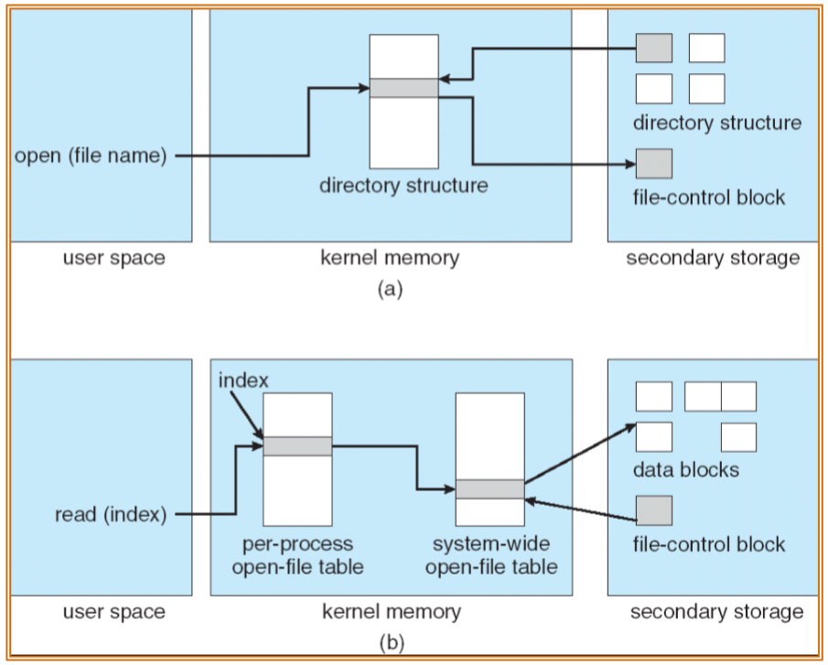
 |  |  | 逻辑文件系统分配一个新的FCB（或从空闲的FCB集合中分配一个可用的）
 |  |  | 系统将相应的目录督导内存，使用新的文件名和FCB进行更新，并将其写会磁盘。
 |  | UNIX | UINX 将目录完全按文件来处理，用一个类型域来表示是否为目录。
 |  | 打开文件过程 | 系统调用 open() 将文件名传递到逻辑文件系统。
 |  |  | 系统调用 open() 首先搜索整个系统的打开文件表，以确定这个文件是否已被其他进程使用。
 |  |  | 如果使用，则在单个进程的打开文件表中创建一个条目，让其指向现有整个系统的打开文件表。
 |  |  | 如果未打开过，则根据给定的文件名搜索目录结构。部分目录结构缓存在内存中，可以加速目录操作。知道文件后，它的 FCB 会复制到内存的整个系统的开放文件表中。该表不但存储 FCB，而且还跟踪打开该文件的进程的数量。接下来，在单个进程的打开文件表中创建一个条目，指向整个系统打开文件表条目的一个指针，以及其他一些域。
 |  | 打开文件表条目 | 在 UNIX 中称之为 文件描述符 在 Windows 中称之为 文件句柄
 |  | 关闭文件过程 | 当进程关闭文件时，它的单个进程表的条目会删除，并且整个系统的条目的打开梳理会递减。当所有打开该文件的用户关闭它时，任何更新的元数据会被复制到基于磁盘的目录结构，并且整个系统的打开文件表的条目会被删除。
 |  | 分区与安装 | 原始磁盘：没有文件系统 UNIX 交换空间可以使用原始分区，它不使用文件系统，而是使用自己的磁盘格式。有些数据库也使用原始磁盘，并格式数据，满足自己需要。
 |  | 引导信息 | 引导信息，存储在各自分区中，它们有自己的格式，因为在引导时系统没有加载到文件系统代码，因此不能解释文件系统的格式。
 |  |  | 引导信息通常是一系列连续的块，可以映像加载到内存。映像的执行从预先定义的位置，如第一字节开始。
 |  |  | 这个引导加载程序（boot loader）了解文件系统结构，从而能够找到并加载内核，并开始执行它。 还可以包含指令以便启动一个具体的操作系统。 | 引导加载程序 -> 文件系统
 |  | 根分区 | 包括操作系统内核和其他系统文件，在启动时安装。其他卷可以在引导时自动安装后以后手动安装。操作系统通过设备驱动程序读入设备目录，并验证文件系统。
 |  | UNIX 文件系统 | UNIX 可以将文件系统安装在任何目录上。采用在目录 inode 的内存副本上加上一个标志。这个标志表示该目录是安装点。还有一个域指向安装表的条目，表示哪个设备安装在哪里。安装表的条目包括该设备的文件系统超级块的一个指针。
 |  | 虚拟文件系统 | 通过定义一个清晰的 VFS 接口，将文件系统的通用操作和实现分开。 |  | 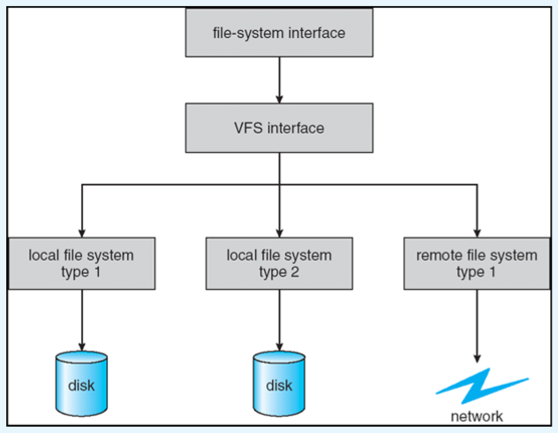
 |  |  | 提供一种机制，以唯一标识网络上的文件。VFS 基于虚拟节点 或 V节点（vnode）的文件标识结构，它包含一个数字指示符以唯一标识网络上的一个文件。用来支持网络文件系统。 | VFS 区分本地文件 和 远程文件
 |  | Linux 的 VFS 架构 | 索引节点对象（inode object），标识一个单独的文件
 |  |  | 文件对象（file object），表示一个已打开的文件
 |  |  | 超级块对象（superblock object），表示整个文件系统
 |  |  | 目录条目对象（dentry object），表示单个目录条目
 |  | VFS 操作 | VFS软件处呢个对这些对象进行操作时，可以通过调用对象函数表内适当函数而无需实现知道它在处理什么样的对象（如inode代表的是磁盘文件、目录文件或远程文件）。实现文件 read() 曹组的对应函数总是位于函数表的相同位置，而且 VFS 软件处呢个在调用这些函数时并不关心数据是如何被读取的。
 | 目录的实现 | 线性列表 | 采用文件名称和数据块指针 优点：不需要单独的排序步骤就可以生成排序的目录信息 缺点：查找文件需要线性搜索
 |  | 哈希表 | 采用Hash数据结构的线性表 优点：减少目录搜索时间 缺点：哈希表的最大困难是其通常固定的大小和哈希函数对大小的依赖性
 | 分配方法 | 背景 | 如何为文件分配空间，以便有效使用磁盘空间和快速访问文件。
 |  | 连续分配 contiguous allocation | 每个文件在磁盘上占有一组连续的块，磁盘地址为磁盘定义了一个线性排序。 | 类似于线性表的数组，预先定义分配空间
 |  |  | 文件访问容易，对于顺序访问，文件系统会记住上次引用的块的磁盘地址。 用于访问连续分配文件的所需寻到数量最小，在确实需要寻道时所需的寻道时间也最小。
 |  |  | 简单，只需要记录文件的起始位置以及长度
 |  |  | 缺点：1. 为新文件找到空间（类似于内存分配中的连续内存分配方式）和动态存储分配问题类似（首次适合、最优适合、最坏适合） 2. 确定一个文件需要多少空间，当创建一个文件时，需要找到并分配它所需空间的总数。
 |  |  | 外部碎片：随着文件的分配和删除，磁盘空间被分成许多小片。随着空闲空间分成小片，则会存在外部碎片。
 |  | 基于扩展的连续分配方法 | 许多新的文件系统采用一种修正的连续分配方法
 |  |  | 该方法开始分配一块连续空间，当空间不够时，另一块被称为扩展的连续空间会添加到原来的分配中
 |  |  | 文件块的位置就成为开始地址、块数、加上一个指向下一扩展的指针
 |  | 链接分配 | 每个文件是磁盘块的链表；磁盘块分布在磁盘的任何地方，每一块都有下一块的指针 | 类似于链表结构
 |  |  | 优点：1. 简单，只需要起始位置 2. 文件创建与增长很容易
 |  |  | 缺点：1. 只能有效用于顺序访问文件，不支持文件的直接访问。 2. 块与块之间的链接指针需要占用空间。
 |  |  | 解决方案：簇，将多个块组成簇（cluster），并按簇而不是按快来分配。如文件系统可以定义一个簇为4块，在磁盘上仅以簇为单位来操作。 优点：指针占磁盘空间的百分比变小，提高磁盘吞吐量（需要更少的磁头移动），降低了块分配和空闲列表管理所需的时间。 缺点：增加了内部碎片 | 合并为一组分配
 |  |  | 可靠性问题：指针链接错误，导致链接到另一个文件。可以采用双向链表来弥补，但增加了更多的开销。
 |  |  | 变种：文件分配表FAT 1. 每个卷的开始部分用于存储该FAT表 2. 每个磁盘块在该表中有一项，该表可以通过块号来索引 3. 目录条目中含有文件首块的块号码。根据块号码索引的FAT条目包含文件下一块的地号码。这种链会一直继续到最后一块，该块对应FAT条目的值为文件结束值。未使用的块用0值来表示。 4. 为文件分配一个新的块只要简单地找到第一个值为０的FAT条目，用新块的地址替换前面文件结束值，用文件结束值替代0。 5. 如果不对FAT采用缓存，FAT分配方案可能导致大量的磁头寻道时间。但通过读入FAT信息，磁盘能找到任何块的位置，从而实现随机访问。

 |  | 索引分配 | 通过将所有指针放在一起，即索引块。
 |  |  | 每个文件都有自己的索引块，这是一个磁盘块地址的数组。
 |  |  | 优点：支持直接访问，并且没有外部碎片。
 |  |  | 缺点：索引本身会浪费空间。一个文件只有两块，链接分配只浪费一个指针空间。索引分配必须分配一个完整的索引块。
 |  |  | 如何平衡索引块的大小：链接方案、多层索引、组合方案。
 |  |  | 链接方案：一个索引块通常为一个磁盘块，自身就能读写。对于大文件，可以将多个索引块链接起来。
 |  |  | 多层索引：链接的变种，一级索引指向一组第二级的索引块，第二级索引块指向文件块。类似间接索引。
 |  |  | 组合方案：基于UNIX文件系统，多种索引的混合。 |  | 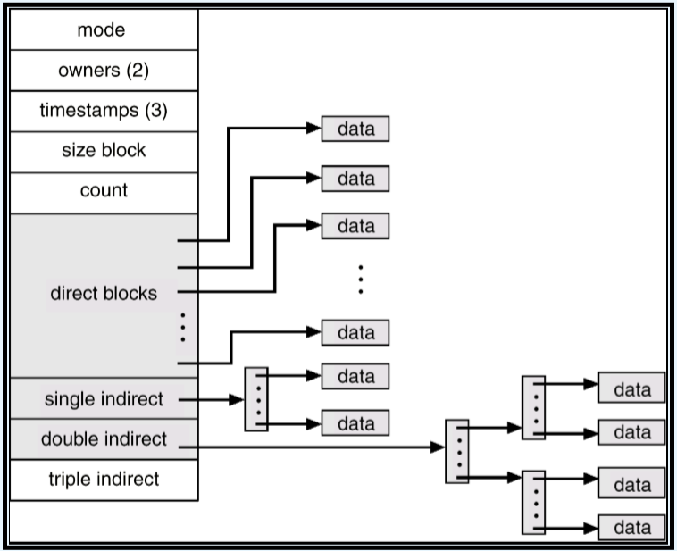
 |  |  | 将索引块的前几个指针存在文件的inode中，这些指针的前12个指向直接块，即包含存储文件数据的块的地址。接下来的3个指针(13、14、15)指向间接块，分别对应一级间接块、二级间接块、三级间接块。
 |  |  | 0级索引：FCB中12个指针指向文件开头的12个逻辑块
 |  |  | 1级索引：1K项，对应1K个物理块，总大小为4MB
 |  |  | 2级索引：1M块，容量为4GB
 |  |  | 3级索引：1G块，容量为4TB
 |  | 性能 | 连续分配可用于随机或顺序访问，效率高
 |  |  | 链接分配适合顺序访问，不适合随机访问
 |  |  | 在文件创建时根据访问类型选择链接还是连续
 |  |  | 索引分配更加复杂：依赖于索引结构、文件大小、块大小
 |  |  | 有些系统将连续分配和索引分配组合起来：小文件采用连续分配，文件增大时，自动切换到索引分配。
 |  |  | 增加磁盘I/O速度是提高性能的一个因素（相较于CPU，磁盘更慢）
 | 空闲空间管理 | 空闲空间列表 | 空闲空间列表记录了所有空闲磁盘的空间，即未分配给文件或目录的空间。
 |  |  | 文件系统不仅需要记录下磁盘上还没有分配出去的空闲物理块，还需要为新文件分配物理块和回收被删除文件的物理块，所以文件系统需要包含空闲空间管理模块 把不连续的空闲块集合在一起
 |  |  | 有利于给文件分配连续的物理块
 |  | 位向量 | 每块用一个位来表示，如果是空闲的，位为1；如果块是分配的，位为0
 |  |  | 所有块都有一个二进制位与之对应，所有块对应的位形成位图。
 |  |  | 块号计算公式：每个字的位数 x 值为0的字数 + 第一个值为1的位的偏移 | 注意 字 与 位 的区别
 |  |  | 问题：1. 对于较小的磁盘合适，较大的磁盘位图占据空间较大。 2. 除非整个位向量都保存在内存中，否则位向量就低效。
 |  | 链表 | 将所有空闲磁盘块用链表链起来，将指向第一块空闲块的指针保存在磁盘的特殊位置上，同时也将其缓存在内存中。
 |  |  | 低效，在遍历整个列表时，需要读入每块。
 |  |  | 不容易得到连续空间，但是没有空间浪费。
 |  | 组 | 将空闲块分成若干组，每100个块为一组 |  | 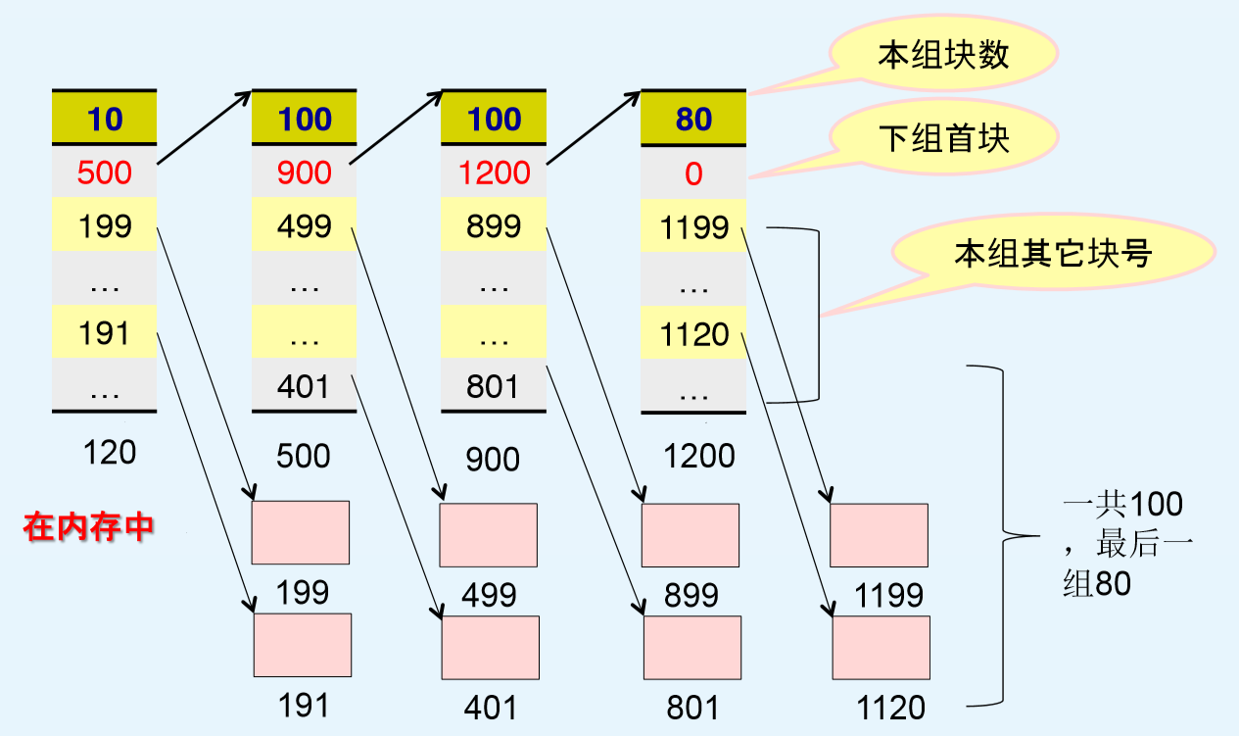
 |  |  | 每组第一空闲块：空闲块总数、下一组空闲块首块的块号、本组其他空闲块的块号列表
 |  |  | 如果下一组空闲块首块的块号等于0，则该组是最后一组
 |  |  | 从头分配，从头回收 分配：从前往后分配，从第一组开始分配，分完再分下组 回收：1. 先将释放的空闲块放到第一组 2. 满100块后，在第一组前开辟一组 3. 原来的第一组编程第二组，新组为第一组
 |  | 计数 | 记录第一块的地址以及紧随其后的连续空闲块数量。这样，空闲表的每个条目包含磁盘地址和数量，比原来的条目大，但表总长度会更短，因为连续块的数量很多。适用于多个连续块同时分配或释放的情况。
 |  | 空间图 | ZFS 文件系统设计包含大量的文件、目录、文件系统。元数据 I/O 对性能影响很大。
 |  |  | 采用组合技术控制数据结构的大小并最小化管理这些数据所需的I/O。
 |  |  | ZFS 创建 metaslab，将设备空间划分为若干区域。给的卷可以包含数百个 metalab。每个 metalab 都有一个关联的空间。ZFS 实用计数算法，存储有关空闲块的信息。空闲图为按时间顺序和计数格式的所有块活动（分配是释放）的日志。
 |  |  | 决定从 metaslab 中分配或释放空间时，它将相关的空间图加载到内存中的按便宜索引的平衡树结构，并将日志重装到该结构中。
 | 效率与性能 | 效率 | 快分配和目录管理对磁盘使用的性能和效率影响。
 |  |  | 磁盘空间的有效使用主要取决于所使用的磁盘分配和目录管理算法。UNIX inode 预先分配在卷上。即使空的磁盘，也有一定百分比的空间用于存储inode。UNIX 分配和空闲空间算法，试图保持一个文件的数据块靠近该文件的 inode 块，以便减少寻到时间。
 |  | 性能 | 将很快再次使用的块，缓存在缓冲区缓存（buffer cache），这是一块独立的内存。
 |  |  | 页面缓存：使用虚拟内存技术，以将文件数据作为页而不是面向文件系统的块来缓存。也称为统一虚拟内存。
 |  |  | 同步写：按磁盘子系统接收顺序来进行，并不缓冲写入。调用程序必须等待数据写到磁盘驱动器，再继续。
 |  |  | 异步写，将数据选存在缓存后，就将控制返回给调用者。 | 页面先放到缓存中，磁盘驱动程序根据磁盘地址对输出队列进行排序。这两个操作允许磁盘驱动程序最小化磁盘头寻道，并根据磁盘旋转来优化写数据。
 |  |  | 顺序读写：不采用LRU页面替换，因为最近使用的页面后续不会使用。还会采用随手释放和预先读取的技术来优化。
 |  |  | 随后释放（free-behind）：一旦请求下一个页面，就从缓冲区中删除一个页面。以前的页面不在使用，浪费空间。
 |  |  | 预先读取（read-ahead），请求的页面和一些之后的页面可以一起读取并缓存。这些页面可能在当前页面处理之后被请求。
 | 恢复 | 一致性检查 | 由于缓存和异步写等，计算机崩溃后许多对文件和目录的修改会丢失，从而可能出现不一致状态。一致性检查程序常在系统重启时运行，试图修正。修正程度与文件的分配方法有关。 | UNIX 的 fsck
 |  | 基于日志的文件系统 | 背景：一致性检查可能无法恢复结构，导致文件和甚至整个目录的丢失。
 |  |  | 所有元书序修改按顺序写到日志。执行特定任务的一组操作称为事务。一旦这些修改写到这个日志，就可认为已经提交系统调用就可返回到用户进程以便继续执行。同时，这些日志条目对真实文件系统结构进行重放。
 |  |  | 如果系统崩溃，可以通过日志恢复。
 |  |  | 优点：快于磁盘数据结构的直接更新。因为，顺序I/O的性能要好于随机 I/O 的性能。低效的同步随机元数据写入变成高效的同步顺序写到基于日志文件系统的记录区域。这些修改再通过随机写异步回放到适当的数据结构。 | 通过日志提升性能
 |  | 其他解决方案 | ZFS 使用了快照，不采用新数据来覆盖块。事务将所有数据和元数据更改写到新块。当事务完成后，指向这些块旧版的元数据结构被更新到指向这些新块。如果保留旧的指针和块，则创建了快照。
 |  | 备份和恢复 | 将磁盘数据备份到另一存储设备，必要时恢复即可。

